FICHA SOLIC
Precio de venta es UF

CONCRECES / 4LIFE
SOLICITUD DE TASACION |  |  |  |  |  | No cambiar, tiene una formula |  |  |  |  |  |  |  |  | Versión Oct2025


 | Nº INTERNO |  | METLIFE - |  | 6280 |  | CLIENTE : | MetLife |  |  |  |  |  |  |  | No
 |  |  |  |  |  |  | Nº CLIENTE : | 2 |  |  |  |  | AÑO | OK
 | TASADOR : |  | Sergio Gajardo |  |  |  | Fecha Visita | 06/04/2026 |  | Hora: | 9:00:00
TODO LO DE COLOR AZUL TIENEN QUE REVISAR
 | E-MAIL : |  |  |  |  |  | Entrega antes de: | 08/04/2026 |  | Hora: | 9:00:00
 | VISADOR |  | Héctor Martínez C. |  |  |  | Fecha de Solicitud | 31/03/2026
 |  |  |  |  |  |  | N° SOLICITUD | 900,158,881

Favor Usar los archivos adjuntados a la solicitud incorporando los datos que vienen como nombres completos, etc y los certificados adjuntarlos y que se vean las firmas y timbres.
 | 1. IDENTIFICACION DEL SOLICITANTE
 |  |  | MONICA REYES PINTO
 | Ejecutivo Origen : |  |  |  |  |  | Solicitante : | ALEJANDRO AVILA DURAN
 | Ejec. Formalizador |  |  |  |  |  | Rut Solicitante | 16.723.833-5 |  |  |  | APROBADO |  | Formato Ej: 11.960.856-2
 |  |  |  |  |  |  |  |  |  |  |  |  |  | con punto y guión entonces
 | CONTACTO: | ALEJANDRO AVILA |  |  |  |  | FONO CONTACTO: | 9 3588 0429
 | Fecha de Visita | 06/04/2026 |  |  |  |  | Propietario | ALEJANDRO MOISES AVILA LEIVA
 |  |  |  |  |  |  | Rut Propietario | 5.523.876-6 |  |  |  | APROBADO
 | Comentarios
 | 1.900 UF |  |  |  |  |  |  |  |  |  |  |  |  | Cualquier dificultad como
 |  |  |  |  |  |  |  |  |  |  |  |  |  | diferencia m2, etc, colocar aquí

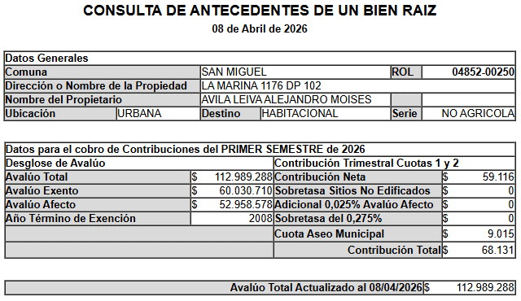
 | Objetivo del Informe | Crédito Hipotecario |  |  |  |  |  |  |  |  |  |  |  | Si el cliente es el mismo del
 |  |  |  |  |  |  |  |  |  |  |  |  |  | Rol colocar refinanciamiento
 | 2. IDENTIFICACION DE LA PROPIEDAD
Si es Casa el Nº Abajo
Si Dpto, N° calle arriba y
N° dpto abajo
 |  |  |  |  |  |  |  | En caso de haber múltiples oo.cc. Por categoría, separarlos con una coma (ej: 001,002,003)
 | Dirección : | LA MARINA Nº 1176 |  |  |  |  | OO. CC. : | Bodega | Nº 13 | Rol | 4852-281
 |  |  |  |  |  |  |  | Box Cub. |  | Rol
Elegir Comuna
 |  |  |  |  |  |  |  | Box U/Goce |  | Rol
 |  |  |  |  |  |  | Vivienda Social | No
 | Departamento: | Nº 102 |  |  |  |  | Tipo Propiedad : | Departamento
 | Comuna : | San Miguel |  |  |  |  | Estado de Uso : | Usado
 | Región : | Metropolitana de Santiago |  |  |  |  | Sup. Construida : | Interior |  | Terraza
 |  |  |  |  |  |  |  | 102
 | Nombre Proyecto : | GUILLERMO II |  |  |  |  | Sup. Terreno :
 | Tipo Proyecto | Edificio |  |  |  |  | Destino según SII | HABITACIONAL
 | Rol : | 4852-250 |  |  |  |  | Avalúo Fiscal | 115,461,656 |  |  |  |  |  | Para el caso de dptos
 | Ocupante | Habitado |  |  |  |  | Deuda de Contribución | No Presenta |  |  |  |  |  | es la sumatoria de todos
 | Comentarios de Tasación Revisada |  |  |  |  |  |  |  |  |  |  |  |  | los avaluos de los roles

 | 3. OBSERVACIONES
 | Responsable | Fecha |  | Hora | Comentarios

Portada
TODO LO DE COLOR AZUL TIENEN QUE
REVISAR
ANTECEDENTES BASICOS |  |  |  |  |  |  |  | Validar e ingresar correctamente |  |  |  |  |  |  |  |  |  | No olvidar usar el corrector de ortografía y leer el párrafo
 |  |  |  |  |  |  |  | material prop; madera, hormigon, etc |  |  |  |  |  |  |  |  |  | completo que tenga coherencia o cambiar redacción a mano |  |  |  |  |  |  |  |  |  |  |  |  |  |  |  |  |  |  |  |  |  |  |  | Nº Int.: |  |  | METLIFE -6280
Cliente |  |  | : | ALEJANDRO AVILA DURAN |  |  |  |  |  |  |  |  |  |  |  |  | Rut Cliente |  | : | 16.723.833-5 |  |  |  |  |  |  |  | Tipo bien |  |  |  | : | Departamento |  |  |  |  |  | Usado |  |  |  | Uso Actual |  |  |  | : | HABITACIONAL
Propietario |  |  | : | ALEJANDRO MOISES AVILA LEIVA |  |  |  |  |  |  |  |  |  |  |  |  |  |  |  |  |  |  |  |  |  |  |  | Dirección |  |  |  | : | LA MARINA Nº 1176
Mandante |  |  | : | MetLife |  |  |  |  |  |  |  |  |  |  |  |  | Rut Mandante |  | : |  |  |  |  |  |  |  |  | Depto. |  |  |  | : | Nº 102 |  |  |  |  |  | Piso : | 1 |  |  | Pisos Edificio |  |  |  | : | 5 |  |  |  |  | Subt. | : | 1
Ejecutivo |  |  | : | MONICA REYES PINTO |  |  |  |  |  |  |  |  |  |  |  |  | Obj.Informe |  | : | Crédito Hipotecario |  |  |  |  |  |  |  | Edificio |  |  |  | : | GUILLERMO II |  |  |  |  |  |  |  |  |  | Manzana |  |  |  | 0 |  |  |  |  |  | Sitio/Lote |  |  |  | se aprieta y se construye
Tasador |  |  | : | Sergio Gajardo |  |  |  |  |  |  |  |  |  |  |  |  | Profesion |  | : | Asesores Inmobiliarios |  |  |  |  |  |  |  | Región |  |  |  | : | Metropolitana de Santiago
 |  |  |  |  |  |  |  |  |  |  |  |  |  |  |  |  | Año propiedad |  | : | 1998 |  |  |  |  |  |  |  | Comuna |  |  |  | : | San Miguel |  |  |  |  |  |  |  |  |  | Rol principal |  |  |  | : | 4852-250
 |  |  |  |  |  |  |  |  |  |  |  |  |  |  |  |  |  |  |  |  |  |  |  |  |  |  |  | Destino SII |  |  |  | : | HABITACIONAL
 |  |  |  |  |  |  |  |  |  |  |  |  |  |  |  |  |  |  |  |  |  |  |  |  |  |  |  | Nº Est. Asig. |  |  |  | 0 |  | Nº Est. Asoc. |  |  |  |  | 0 |  |  |  |  | Nº Bodegas |  |  |  | 1
DESCRIPCION DEL BIEN Y EL SECTOR
Propiedad |  | El bien es un departamento que se encuentra en el EDIFICIO GUILLERMO II, ubicado en LA MARINA Nº 1176. El edificio se desarrolla en un volumen de 5 pisos y 1 subterráneo el cual está conectado por 1 ascensor. Los espacios comunes se encuentran en primer piso y cuenta con estacionamientos, bicicleteros, jardines. La propiedad se encuentra en el piso 1 con orientación este, tiene 102 m² interiores. El departamento cuenta con living - comedor con salida a patio, cocina cerrada, logia, un dormitorio principal con baño en suite y closet mural, cuatro dormitorios simples con closet mural y otro baño completo. Tiene asignada la bodega N° 13.

Sector |  | El sector es de carácter mixto. El cual se compone de viviendas de baja densidad, algunas de las cuales han sido modificadas para albergar comercio, edificios habitacional de altura media, servicios y comercios varios. El comercio, el transporte y los servicios se encuentran en la avenida más cercana: Gran Avenida José Miguel Carrera.

RESTRICCIONES AL TERRENO: |  |  |  |  |  |  |  | La propiedad se rige por la normativa |  |  |  |  |  |  |  |  | EC-3 |  | de la comuna de San Miguel
Demanda |  |  | : | Medio |  |  |  | Destino barrio |  | : | Habitacional |  |  |  |  | Antejardin |  |  | : | Sí |  |  |  | Uso de terrenos |  |  |  |  |  |  |  |  |  |  |  |  |  |  | Alcances de Tasación
Tendencia |  |  | : | Estable |  |  |  | Tipo zona |  | : | Urbana |  |  |  |  | Red Eléctrica |  |  | : | Red Aérea |  |  |  | Casas |  |  |  | 40 |  | % | Industrial |  |  |  |  |  | % |  | Ingreso propiedad |  |  |  |  |  |  |  | : | SI
Densidad |  |  | : | Media |  |  |  | Calzada |  | : | Hormigón |  |  |  |  | Agua Potable |  |  | : | Matriz Pública |  |  |  | Deptos. |  |  |  | 30 |  | % | Comercial |  |  |  | 15 |  | % |  | Afecto a expropi. |  |  |  |  |  |  |  | : | NO |  |  |  |  |  |  |  |  | Fuente de la
Mercado |  |  | : | Estrato Medio |  |  |  | Acera |  | : | Pastelón |  |  |  |  | Gas |  |  | : | Red Pública |  |  |  | Condominios |  |  |  |  |  | % | Sitios Eriazos |  |  |  |  |  | % |  | Fuente Información |  |  |  |  |  |  |  |  | : | DOM, Plano Catastro |  |  |  |  |  |  |  | expropiación
ABC1 |  |  | : | NO | / | No Homogéneo |  | Solera |  | : | Solera |  |  |  |  | Proy. Uso Terrenos |  |  | : | Estacionario |  |  |  | Equip. Comer |  |  |  | 15 |  | % | Otros |  |  |  | 0 |  | % |  | Sello SEC |  |  |  |  |  |  |  |  | : | Verde
 |  |  |  |  |  |  |  |  |  |  |  |  |  |  |  |  |  |  |  |  |  |  |  |  |  |  |  |  |  |  |  |  |  |  |  |  |  |  |  |  |  |  |  |  |  |  |  |  |  |  |  |  |  |  |  |  |  |  | SOLO RELLENAR OFERTA SI ES BICE
REF. OFERTAS |  |  |  |  |  |  | Dirección referencias |  |  |  |  |  |  | Año |  |  | Teléfono |  | Total UF |  |  | Sup. Terreno. |  |  | Sup. Constr. |  |  |  |  | OO.CC. |  |  | UF/m² T. |  | UF/m² C. |  |  |  | Descripcion de expropiacion |  |  |  |  |  |  |  |  |  |  |  |  |  |  |  |  | LINKS |  |  |  | Dorm | Baño | Est. | Bod.
1 | Apr-26 |  |  | Ofert. |  | Av. La Marina 1176, San Miguel |  |  |  |  |  |  |  | 1998 |  |  | 936531334 |  | 4,590 |  |  |  |  |  | 95.00 |  |  |  |  | 500 |  |  |  |  | 43.05 |  |  |  | De acuerdo al DOM, Plano Catastro de la Municipalidad de San Miguel la propiedad NO cuenta con expropiación. |  |  |  |  |  |  |  |  |  |  |  |  |  |  |  |  | https://www.toctoc.com/propiedades/compracorredorasr/departamento/san-miguel/amplio-y-comodo-departamento-recien-remodelado/4128874?o=mapa |  |  |  | 1 | 2 | 1 | 0
2 | Apr-26 |  |  | Ofert. |  | Avenida La Marina, San Miguel |  |  |  |  |  |  |  | 2004 |  |  | 935329053 |  | 4,648 |  |  |  |  |  | 92.00 |  |  |  |  | 400 |  |  |  |  | 46.17 |  |  |  |  |  |  |  |  |  |  |  |  |  |  |  |  |  |  |  |  | https://www.toctoc.com/propiedades/compracorredorasr/departamento/san-miguel/venta-departamento-4d-3b-en-san-miguel/4093927?o=mapa | 1998 |  |  | 2 | 2 | 0 | 0
3 | Apr-26 |  |  | Ofert. |  | Avenida La Marina / Monja Alferesz, San Miguel |  |  |  |  |  |  |  | 2009 |  |  | 929786318 |  | 4,850 |  |  |  |  |  | 92.00 |  |  |  |  | 500 |  |  |  |  | 47.28 |  |  |  |  |  |  |  |  |  |  |  |  |  |  |  |  |  |  |  |  | https://www.toctoc.com/propiedades/compracorredorasr/departamento/san-miguel/departamento-la-marina/4026710?o=mapa | 1998 |  |  | 3 | 2 | 0 | 1
4 | Apr-26 |  |  | Ofert. |  | San Nicolas, San Miguel |  |  |  |  |  |  |  | 2007 |  |  | 223836240 |  | 4,500 |  |  |  |  |  | 93.00 |  |  |  |  | 500 |  |  |  |  | 43.01 |  |  |  | Comentarios Relevantes |  |  |  |  |  |  |  |  |  |  |  |  |  |  |  |  | https://www.toctoc.com/propiedades/compracorredorasr/departamento/san-miguel/departamento-en-venta-de-3-dorm-en-san-miguel/3995877?o=mapa | 2009 |  |  | 3 | 2 | 2 | 1
5 | Apr-26 |  |  | Ofert. |  | Calle San Nicolás 1331, San Miguel |  |  |  |  |  |  |  | 2008 |  |  | 961699556 |  | 5,200 |  |  |  |  |  | 100.00 |  |  |  |  | 500 |  |  |  |  | 47.00 |  |  |  |  |  |  |  |  |  |  |  |  |  |  |  |  |  |  |  |  | https://www.toctoc.com/propiedades/compracorredorasr/departamento/san-miguel/vendo-dpto-3d2b-con-bx-y-bd-san-nicolas-san-mig/4122184?o=mapa | 2007 |  |  | 3 | 2 | 2 | 1
PROMEDIO DE LA MUESTRA |  |  |  |  |  |  |  |  |  |  |  |  |  |  |  |  |  |  | 4,758 |  |  | - |  |  | 94 |  |  |  |  | 480 |  |  | - |  | 45.30 |  |  |  |  |  |  |  |  |  |  |  |  |  |  |  |  |  |  |  |  |  | 2008
TASACION |  |  |  |  |  |  |  |  |  |  |  |  |  |  |  |  |  |  | 3,323 |  |  | - |  |  | 102 |  |  |  |  | 100 |  |  | - |  | 31.60 |  |  |  |  |  |  |  |  |  |  |  |  |  |  |  |  |  |  |  |  |  | Sin las letras FJ y N
TASACION V/S PROMEDIO DE LA MUESTRA |  |  |  |  |  |  |  |  |  |  |  |  |  |  |  |  |  |  |  |  |  |  |  |  |  |  |  |  |  |  |  |  |  |  | -30% |  |  |  | ANALISIS DE RENTABILIDAD |  |  |  |  |  |  |  |  |  |  |  |  |  |  |  |  |  | ej. 323 854 |  | SOLO RELLENAR CBR SI ES BICE
REF. C.B.R. |  |  |  |  |  |  | Dirección referencias |  |  |  |  |  |  | Año |  |  | Foja y Número |  | Total UF |  |  | Sup. Terreno. |  |  | Sup. Constr. |  |  |  |  | OO.CC. |  |  | UF/m² T. |  | UF/m² C. |  |  |  | Vida Util Remanente Años |  |  |  |  |  |  |  | 55 años |  |  |  |  |  |  |  |  |  | 323 v854 si la v de vuelta) |  |  | Dorm | Baño | Est. | Bod.
6 | Dec-24 |  |  | CBR. |  | Rey Alberto 4208 DP 102 DP |  |  |  |  |  |  |  | 2014 |  |  | 513 507 |  | 4,172 |  |  |  |  |  | 96.00 |  |  |  |  | 500 |  |  |  |  | 38.25 |  |  |  | Arriendo Bruto $ / mes |  |  |  |  |  |  |  | $710,000 |  |  |  |  |  |  |  |  |  |  |  |  | 1 | 2 | 3 | 4
7 |  |  |  | CBR. |  |  |  |  |  |  |  |  |  |  |  |  |  |  |  |  |  |  |  |  |  |  |  |  |  |  |  |  |  |  | 0.00 |  |  |  | UF/ mes |  |  |  |  |  |  |  | UF17.8 |  |  |  |  |  |  |  |  |  |  |  |  | 1 | 2 | 3 | 4
8 |  |  |  | CBR. |  |  |  |  |  |  |  |  |  |  |  |  |  |  |  |  |  |  |  |  |  |  |  |  |  |  |  |  |  |  | 0.00 |  |  |  | Gasto Anual $ |  |  |  |  |  |  |  | $710,000
9 |  |  |  | CBR. |  |  |  |  |  |  |  |  |  |  |  |  |  |  |  |  |  |  |  |  |  |  |  |  |  |  |  |  |  |  | 0.00 |  |  |  | Tasa Exigida Proyecto |  |  |  |  |  |  |  | 4,5%
PROMEDIO DE LA MUESTRA |  |  |  |  |  |  |  |  |  |  |  |  |  |  |  |  |  |  | 4,172 |  |  | - |  |  | 96 |  |  |  |  | 500 |  |  | 0.00 |  | 38.25 |  |  |  | Tiempo Renta (años) |  |  |  |  |  |  |  | 50 años
TASACION |  |  |  |  |  |  |  |  |  |  |  |  |  |  |  |  |  |  | 3,323 |  |  | - |  |  | 102 |  |  |  |  | 100 |  |  | 0.00 |  | 31.60 |  |  |  | Ingreso Líquido Anual |  |  |  |  |  |  |  | $7,810,000
TASACION V/S PROMEDIO DE LA MUESTRA |  |  |  |  |  |  |  |  |  |  |  |  |  |  |  |  |  |  |  |  |  |  |  |  |  |  |  |  |  |  |  |  |  |  | -17% |  |  |  | Renta Perpetua |  |  |  |  |  |  |  | $173,555,556 |  |  |  |  |  |  |  |  |  | VALIDACION ROL
Analisis de Referencias |  |  |  |  |  |  |  |  |  |  |  |  |  |  |  |  |  |  |  |  |  |  |  |  |  |  |  |  |  |  |  |  |  |  |  |  |  |  |  |  |  |  |  |  |  |  |  |  |  |  |  |  |  |  |  |  | OK
Las muestras fueron seleccionadas por ser propiedades que comparten características similares en cuanto a dimensiones, programa, tipología de edificación, sector y se homologa en función a sus características propias como; diseño constructivo, calidad de sus materiales, calidad de sus revestimientos interiores y estado de mantención.
 |  |  |  |  |  |  |  |  |  |  |  |  |  |  |  |  |  |  |  |  |  |  |  |  |  |  |  |  |  |  |  |  |  |  |  |  |  |  |  |  |  |  |  |  |  |  |  |  |  |  |  |  |  |  |  |  |  | No tocar, son Formulas
 |  |  |  |  |  |  |  |  |  |  |  |  |  |  |  |  |  |  |  |  |  |  |  |  |  |  |  |  |  |  |  |  |  |  |  |  |  |  |  |  |  |  |  |  |  |  |  |  |  |  |  |  |  |  |  |  | Son
CUADRO DE VALORACION |  |  |  |  |  |  |  |  |  |  |  |  |  |  |  |  |  |  |  |  |  |  |  |  |  |  |  |  |  |  |  |  |  |  |  |  |  |  |  |  |  |  |  |  |  |  |  |  |  |  |  |  |  |  |  |  |  |  | VALIDADOR SEGURO
Item |  |  |  | Nº | Detalle Item valorado |  |  |  | Rol SII |  |  | Año | Tipo |  | Situación Municipal |  |  |  |  | Estado | Grntía. |  | Origen Super. |  |  | Superficie m² |  |  |  |  |  | UF/m² Nuevo |  |  | D. F. |  |  | F. M. |  |  | UF/m² |  |  |  | Valor total UF |  |  |  |  |  | Valor Seguro |  |  |  |  | Valor Liquidacion |  |  | SOLO VISADORES
Edificación |  |  |  | 1 | Departamento Nº 102 |  |  |  | 4852-250 |  |  | 1998 | HA |  | Regularizado |  |  |  |  | B | N/D |  | Plano Muni. |  |  | 102.00 |  |  |  |  |  | 40.00 |  |  | 0.79 |  |  | 1.00 |  |  | 31.60 |  |  |  | UF | 3,223.20 |  |  |  |  | UF | 2,578.56 |  |  |  | 2,659.14 | 3,223.20 |  | 80.00%
Bodega |  |  |  | 1 | Bodega Nº 13 |  |  |  | 4852-281 |  |  | 1998 | HA |  | Regularizado |  |  |  |  | B | N/D |  | Plano Muni. |  |  | 1.00 |  |  |  |  |  | 100.00 |  |  | 1.00 |  |  | 1.00 |  |  | 100.00 |  |  |  | UF | 100.00 |  |  |  |  | UF | 80.00 |  |  |  | 82.50 | 100.00 |  | 80.00%
 |  |  |  |  |  |  |  |  |  |  |  |  |  |  |  |  |  |  |  |  |  |  |  |  |  |  |  |  |  |  |  |  |  |  |  |  |  |  |  |  | 0.00 |  |  |  | 0 | 0.00 |  |  |  |  | 0 | 0.00 |  |  |  | 0.00 | 0.00 |  | #DIV/0!
 |  |  |  |  |  |  |  |  |  |  |  |  |  |  |  |  |  |  |  |  |  |  |  |  |  |  |  |  |  |  |  |  |  |  |  |  |  |  |  |  | 0.00 |  |  |  | 0 | 0.00 |  |  |  |  | 0 | 0.00 |  |  |  | 0.00 | 0.00 |  | #DIV/0!
 |  |  |  |  |  |  |  |  |  |  |  |  |  |  |  |  |  |  |  |  |  |  |  |  |  |  |  |  |  |  |  |  |  |  |  |  |  |  |  |  | 0.00 |  |  |  | 0 | 0.00 |  |  |  |  | 0 | 0.00 |  |  |  | 0.00 | 0.00 |  | #DIV/0!
 |  |  |  |  |  |  |  |  |  |  |  |  |  |  |  |  |  |  |  |  |  |  |  |  |  |  |  |  |  |  |  |  |  |  |  |  |  |  |  |  | 0.00 |  |  |  | 0 | 0.00 |  |  |  |  | 0 | 0.00 |  |  |  | 0.00 | 0.00 |  | #DIV/0!
 |  |  |  |  |  |  |  |  |  |  |  |  |  |  |  |  |  |  |  |  |  |  |  |  |  |  |  |  |  |  |  |  |  |  |  |  |  |  |  |  | 0.00 |  |  |  | 0 | 0.00 |  |  |  |  | 0 | 0.00 |  |  |  | 0.00 | 0.00 |  | #DIV/0!
 |  |  |  |  |  |  |  |  |  |  |  |  |  |  |  |  |  |  |  |  |  |  |  |  |  |  |  |  |  |  |  |  |  |  |  |  |  |  |  |  | 0.00 |  |  |  | 0 | 0.00 |  |  |  |  | 0 | 0.00 |  |  |  | 0.00 | 0.00 |  | #DIV/0!
TOTAL EDIFICACION |  |  |  |  |  |  |  |  |  |  |  | 0 |  |  |  |  |  |  |  |  | 1 |  |  |  |  | 102.00 |  |  |  |  |  | 40.00 |  |  | 0.79 |  |  |  |  |  | 31.60 |  |  |  | UF | 3,223.20 |  |  |  |  | UF | 2,578.56 |  |  |  | 2,659.14
TOTAL OBRAS COMPLEMENTARIAS |  |  |  |  |  |  |  |  |  |  |  |  |  |  |  |  |  |  |  |  | 1 |  |  |  |  | 1.00 |  |  |  |  |  | 100.00 |  |  |  |  |  |  |  |  |  |  |  |  | UF | 100.00 |  |  |  |  | UF | 80.00 |  |  |  | 82.50
TOTAL TERRENO |  |  |  |  |  |  |  |  |  |  |  |  |  |  |  |  |  |  |  |  | 0 |  |  |  |  | 0.00 |  |  |  |  |  | 0.00 |  |  | 0.00 |  |  |  |  |  | 0.00 |  |  |  | UF | 0,00 |  |  |  |  | $ | 0,00 |  |  |  | 0,00
Foto principal del bien |  |  |  |  |  |  |  |  |  |  |  |  |  |  |  |  |  |  |  |  |  |  |  |  |  | VALOR COMERCIAL NORMAL |  |  |  |  |  |  |  |  |  |  |  |  | : |  |  |  |  |  | UF | 3,323.20 |  |  |  |  | UF | 2,658.56 |  |  |  | 2,741.64 | 0.00
 | 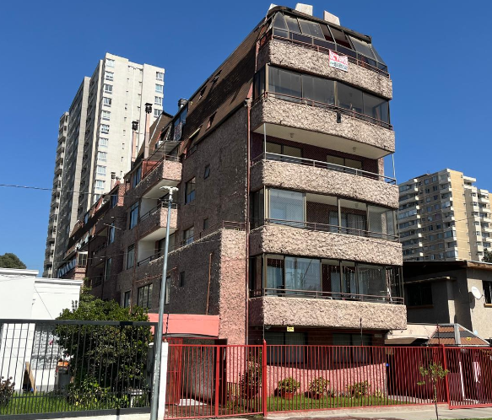 |  |  |  |  |  |  |  |  |  |  |  |  |  |  |  |  |  |  |  |  |  |  |  |  | BIENES NO CONSIDERADOS GARANTIA |  |  |  |  |  |  |  |  |  |  |  |  | : |  |  |  |  |  | UF | 0.00 |  |  |  |  | $ | 0 |  |  |  |  |  |  | 0.00
 |  |  |  |  |  |  |  |  |  |  |  |  |  |  |  |  |  |  |  |  |  |  |  |  |  |  |  |  |  |  |  |  |  |  |  |  |  |  |  |  |  |  |  |  |  |  |  |  |  |  |  |  |  |  |  |  | TIENE QUE SER CERO |  | 0.00
 |  |  |  |  |  |  |  |  |  |  |  |  |  |  |  |  |  |  |  |  |  |  |  |  |  | - - - - - - - -

 |  |  |  |  |  |  |  |  |  |  |  |  |  |  |  |  |  |  |  |  |  |  |  |  |  |  |  |  |  |  |  |  |  |  |  |  |  |  |  |  |  |  |  |  |  |  |  |  |  |  |  |  |  |  |  |  | Seguro Incendio |  | 3,323.20
 |  |  |  |  |  |  |  |  |  |  |  |  |  |  |  |  |  |  |  |  |  |  |  |  |  | VALOR TASACION |  |  |  |  |  |  |  |  |  |  |  |  |  |  |  |  |  |  |  |  |  |  |  |  |  |  |  |  |  |  | Valor Liquidación |  | 2,658.56
 |  |  |  |  |  |  |  |  |  |  |  |  |  |  |  |  |  |  |  |  |  |  |  |  |  | UF |  | 3,323.20 |  |  |  |  |  |  | $ | 132,402,004 |  |  |  |  |  |  |  |  | al | 2026-04-06 |  |  |  |  |  |  |  |  |  |  |  |  | 2,741.64
 |  |  |  |  |  |  |  |  |  |  |  |  |  |  |  |  |  |  |  |  |  |  |  |  |  |  |  |  |  |  |  |  |  |  |  |  |  |  |  |  |  | Velocidad de venta normal : | 8 A 10 MESES |  |  |  |  |  |  |  |  |  |  |  |  |  | Nuevo Capital
 |  |  |  |  |  |  |  |  |  |  |  |  |  |  |  |  |  |  |  |  |  |  |  |  |  | 1UF |  | = | $ 39,841.72 |  |  |  |  |  |  |  |  |  |  |  |  |  |  |  |  |  |  |  |  | 1US$ | = | $ 922.17 |  |  |  |  | Solo uso Visadores
 |  |  |  |  |  |  |  |  |  |  |  |  |  |  |  |  |  |  |  |  |  |  |  |  |  | Valor de Reposición |  |  |  |  |  |  |  | : | US$ |  | 145,339 |  |  |  |  | UF |  | 3,364.00 |  |  |  | $ | 134,027,546
 |  |  |  |  |  |  |  |  |  |  |  |  |  |  |  |  |  |  |  |  |  |  |  |  |  | Seguro Incendio y otros |  |  |  |  |  |  |  | : | US$ |  | 114,861 |  |  |  |  | UF |  | 2,658.56 |  |  |  | $ | 105,921,603
 |  |  |  |  |  |  |  |  |  |  |  |  |  |  |  |  |  |  |  |  |  |  |  |  |  | Avalúo fiscal de la propiedad |  |  |  |  |  |  |  | : | US$ |  | 125,206 |  |  |  |  | UF |  | 2,898.01 |  |  |  | $ | 115,461,656

 |  |  |  |  |  |  |  |  |  |  |  |  |  |  |  |  |  |  |  |  |  |  |  |  |  | Valor a Remate |  |  |  |  |  |  | 65% | : | US$ |  | 93,325 |  |  |  |  | UF |  | 2,160 |  |  |  | $ | 86,061,303
 |  |  |  |  |  |  |  |  |  |  |  |  |  |  |  |  |  |  |  |  |  |  |  |  |  | Liquidación Normal |  |  |  |  |  |  | 82.5% | : | US$ |  | 118,451 |  |  |  |  | UF |  | 2,742 |  |  |  | $ | 109,231,653

El profesional que firma declara que no tiene hoy, ni espera tener en el futuro, interés en la propiedad tasada ni ningún impedimento para llevar a cabo este trabajo. No tiene personal interés ni participación en los usos que se hagan de la tasación ni con las personas que participen en la operación. Ha inspeccionado la vivienda y la información que en esta fecha presenta es totalmente verdadera, y no ha olvidado nada de importancia. Los inconvenientes y limitaciones que pueda tener la vivienda y su vecindario están mencionados. Por otra parte se mantendrá un nivel de confidencialidad de la información obtenida, acorde a las exigencias de la Institución, que desde ya declara conocer y aceptar.

VALUE PROPERTY |  |  |  |  |  |  |  |  |  |  |  |  |  |  |  |  |  |  |  |  |  |  |  |  |  |  | REVISOR |  |  |  | MetLife
Tasador |  |  |  | : | Sergio Gajardo
Revisor |  |  |  | : | Héctor Martínez C. |  |  |  |  |  |  |  |  |  |  |  |  |  |  |  |  |  |  |  |  |  | Firma |  |  |  |  |  | :
Fecha visita |  |  |  | : | 2026-04-06 |  |  |  |  |  | Fecha Visado |  |  | : | 2026-04-08 |  |  |  |  |  |  |  |  |  |  |  | Fecha revisión |  |  |  |  |  | :

Antecedentes
Formato: Ejemplo: N°345 15/03/2015
TODO LO DE COLOR AZUL TIENEN QUE
REVISAR
CARACTERISTICAS TECNICAS

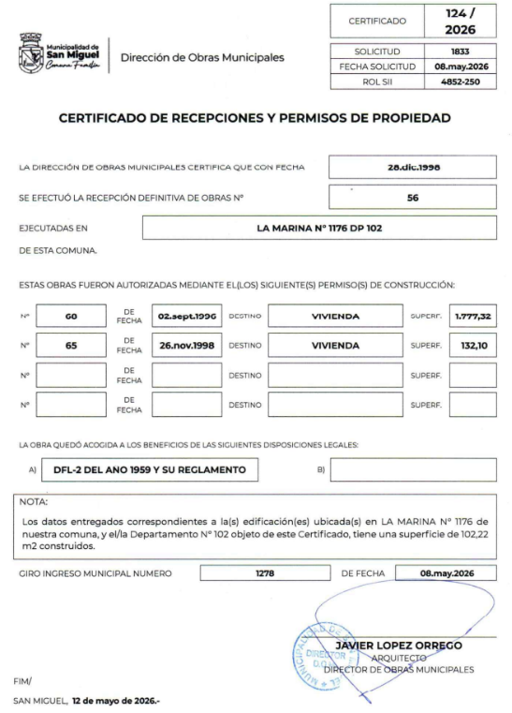
IDENTIF. | Cliente: | ALEJANDRO AVILA DURAN |  |  |  |  |  |  |  |  |  |  |  |  |  |  |  |  |  |  |  |  |  | Rut: |  |  |  | 16.723.833-5
 | Dirección: | LA MARINA Nº 1176 |  |  |  |  |  |  |  |  |  |  |  |  |  |  |  |  |  |  |  | Depto. |  |  |  |  | Nº 102 |  |  |  |  |  | Edificio |  |  |  | GUILLERMO II |  |  |  |  |  |  | Sitio/Lote |  |  |  | -
 | Comuna: | San Miguel |  |  |  |  |  |  |  |  |  |  |  | Región: |  | Metropolitana de Santiago
REGULARIZACION | ANTECEDENTES A LA VISTA |  |  |  |  |  |  |  |  |  |  | EXIGENCIAS MUNICIPALES (PR) |  |  |  |  |  |  |  |  |  |  |  |  | PROPIEDAD ACOGIDA A: |  |  |  |  |  |  |  |  |  |  |  | CUMPLE PLAN REGULADOR VIGENTE
 | Permiso Edificación |  | : | SI | N°60 // 02-09-1996 |  |  |  |  |  |  | Superf. Predial Mínimo |  |  |  | : | No se permite |  |  |  | m² |  |  |  | D.F.L. 2 |  |  |  |  |  |  |  |  |  | : | SI | Según el uso actual del bien |  |  |  |  |  |  | : | SI
 | Recepción Final |  | : | SI | N°56 // 28-12-1998 |  |  |  |  |  |  | Frente Predial Mínimo |  |  |  | : | OGUC |  |  |  | mts. |  |  |  | LEY 6071 (Venta por Pisos) |  |  |  |  |  |  |  |  |  | : | NO | Según tipo construcción |  |  |  |  |  |  | : | SI
 | Plano de la propiedad |  | : | SI |  |  |  |  |  |  |  | % Ocupación Suelo |  |  |  | : | 10 |  |  |  | % |  |  |  | LEY 9135 (Ley Pereira) |  |  |  |  |  |  |  |  |  | : | NO | Uso más probable del bien |  |  |  |  |  |  | : | HABITACIONAL
 | Certicado de Exprop. |  | : | NO |  |  |  |  |  |  |  | Coef Máx Constructibidad |  |  |  | : | 0.1 |  |  |  |  |  |  |  | LEY 19537 (Coprop. Inmob.) |  |  |  |  |  |  |  |  |  | : | SI | Cambios en Plan Regulador |  |  |  |  |  |  | : | NO CONTEMPLA
 | Condiciones previas |  | : | NO |  |  |  |  |  |  |  | Altura Edificación |  |  |  | : | Libre según Rasante |  |  |  | mts.
 | Certificado Hipoteca |  | : | NO |  |  |  |  |  |  |  | Distancia medianero |  |  |  | : | 0 |  |  |  | mts.
 | Sevidumbres terreno |  | : | NO |  |  |  |  |  |  |  | Sistema Agrupamiento |  |  |  | : | Aislado
EMPLAZAMIENTO | CARACTERISTICAS DE LA PROPIEDAD |  |  |  |  |  |  |  |  |  |  |  |  |  |  |  |  |  |  |  |  |  |  |  | INSTALACIONES PROPIEDAD
 | Tipo agrupamiento |  | : | EDIFICIO |  |  |  |  |  |  |  | Estado de conservación |  |  |  | : | BUENO |  |  |  |  |  |  |  | Alcantarillado |  |  |  | : | Colector |  |  |  |  |  |  | Centros Comerciales |  |  |  |  |  |  |  |  |  |  | 660 mts
 | Diseño Arquitectónico |  | : | TIPICO |  |  |  |  |  |  |  | Predio y/o vista |  |  |  | : | BUENO |  |  |  |  |  |  |  | Agua Potable |  |  |  | : | Matriz Pública |  |  |  |  |  |  | Centro Comunal / Civil |  |  |  |  |  |  |  |  |  |  | 1,400 mts
 | Utilidad Funcional |  | : | ADECUADA |  |  |  |  |  |  |  | Orientación construcción |  |  |  | : | ESTE |  |  |  |  |  |  |  | Electricidad |  |  |  | : | Red Aérea |  |  |  |  |  |  | Movilización (metro/taxibuses/etc) |  |  |  |  |  |  |  |  |  |  | 190 mts
 | Tipo Adosamiento |  | : | EDIF DPTO |  |  |  |  |  |  |  | Relación Terr/Constr |  |  |  | : | ADECUADO |  |  |  |  |  |  |  | Gas |  |  |  | : | Red Pública |  |  |  |  |  |  | Colegios / Universidades |  |  |  |  |  |  |  |  |  |  | 800 mts
 | Calidad constructiva |  | : | BUENA |  |  |  |  |  |  |  | Iluminación natural |  |  |  | : | ADECUADA |  |  |  |  |  |  |  | Otros |  |  |  | : |  |  |  |  |  |  |  | Arteria Principal |  |  | : | Gran Avenida José Miguel Carrera |  |  |  |  | 110 mts
DESCRIPCION DE RECINTOS | COMODIDADES |  |  |  |  |  |  |  |  |  |  |  |  |  |  |  |  |  |  |  |  |  |  |  |  |  |  |  |  |  | TERRENO DE EMPLAZAMIENTO
 | Muebles de Cocina |  | : | SI | Piscina |  |  |  |  | : | NO |  | Jardin conformado |  |  |  |  | : | SI |  |  | Aspiración central |  |  |  |  | : | NO |  |  | Superficie |  |  |  | : | 0.00 m² |  |  | Frente |  |  |  | :
 | Comedor de Diario |  | : | NO | Gimnasio |  |  |  |  | : | NO |  | Calefacción |  |  |  |  | : | NO |  |  | Climatización |  |  |  |  | : | NO |  |  | Forma |  |  |  | : |  |  |  | Contrafrente |  |  |  | :
 | Patio de servicio |  | : | NO | Sauna |  |  |  |  | : | NO |  | Alarma |  |  |  |  | : | SI |  |  | Purificador de aire |  |  |  |  | : | NO |  |  | Pendiente |  |  |  | : |  |  |  | NORTE |  |  |  | :
 | Estacionamiento |  | : | NO | Bodega |  |  |  |  | : | SI |  | Protecciones / Rejas |  |  |  |  | : | NO |  |  | Corrientes. Débiles |  |  |  |  | : | SI |  |  | Orientación |  |  |  | : |  |  |  | SUR |  |  |  | : |  |  |  | -
 | AMPLIACIONES
 | Ampliacion 1 |  | : | Regulado |  |  |  |  | P.E |  |  |  |  |  |  | RIF |  |  |  |  |  |  |  |  |  |  |  |  | Regulación |  |  |  |  |  |  |  |  |  | Metros Cuadrados
 | Ampliacion 2 |  | : | Regulado |  |  |  |  | P.E |  |  |  |  |  |  | RIF |  |  |  |  |  |  |  |  |  |  |  |  | Regulación |  |  |  |  |  |  |  |  |  | Metros Cuadrados
 | Ampliacion 3 |  | : | Regulado |  |  |  |  | P.E |  |  |  |  |  |  | RIF |  |  |  |  |  |  |  |  |  |  |  |  | Regulación |  |  |  |  |  |  |  |  |  | Metros Cuadrados
 | HABITACIONES |  |  | Comedor |  | Living |  |  | Estar |  |  | Hall |  | Suite |  | D. Simple |  |  |  | D. Serv |  |  |  | Cocina |  |  | Escritorio |  |  |  |  | Baños |  |  | 1/2 Baño |  | Bñ Serv |  | Loggia |  |  |  | Otros |  |  |  | Superficie (m2) |  | VALIDACION M2
 | Subterráneo |  | : |  |  |  |  |  |  |  |  |  |  |  |  |  |  |  |  |  |  |  |  |  |  |  |  |  |  |  |  |  |  |  |  |  |  |  |  |  |  |  |  |  |  |  |  |  | OK
 | Recintos 1 Nivel |  | : | 1 |  | 1 |  |  |  |  |  | 1 |  | 1 |  | 4 |  |  |  |  |  |  |  | 1 |  |  |  |  |  |  |  | 2 |  |  |  |  |  |  | 1 |  |  |  | 1 |  |  |  | 102.00
 | Recintos 2 Nivel |  | :
Favor Revisar cada Item y completar
correctamente. En la visación se tiende a
detectan errores.
 | Recintos 3 Nivel |  | :
 | Totales | Total habitaciones |  |  |  |  | 13 |  |  |  |  |  |  | Dormitorios : |  | 5 |  |  |  | Baños : |  |  |  | 2 |  |  | Dorm Serv. : |  |  |  |  | 0 |  |  | Baño Serv. : |  |  | 0 |  |  |  |  | Total |  |  | : | 102.00 m²
 | CARACTERISTICAS CONSTRUCTIVAS PRINCIPALES
 | Elementos Fundamentales |  |  |  |  |  |  | Materialidad / Tipo |  |  |  |  |  |  |  | Calidad |  |  |  |  |  |  | Estado |  |  |  |  | Otros |  |  |  |  |  | Materialidad / Tipo |  |  |  |  |  |  |  | Calidad |  |  |  |  |  | Estado
 | Estructura Soportante |  | : | HORMIGON ARMADO |  |  |  |  |  |  |  |  |  |  |  | BUENA |  |  |  |  |  |  | BUENO |  |  |  |  | Aire Acondicionado |  |  |  |  | : | NO PRESENTA
 | Divisiones Interiores |  | : | ACERO VOLCANITA |  |  |  |  |  |  |  |  |  |  |  | BUENA |  |  |  |  |  |  | BUENO |  |  |  |  | Calefacción |  |  |  |  | : | NO PRESENTA
 | Entrepisos |  | : | LOSA DE HORMIGON ARMADO |  |  |  |  |  |  |  |  |  |  |  | BUENA |  |  |  |  |  |  | BUENO |  |  |  |  | Closet Mural |  |  |  |  | : | MELAMINA |  |  |  |  |  |  |  | BUENA |  |  |  |  |  | BUENO
 | Cubierta |  | : | FE GALVANIZADO |  |  |  |  |  |  |  |  |  |  |  | BUENA |  |  |  |  |  |  | BUENO |  |  |  |  | Muebles de cocina |  |  |  |  | : | MELAMINA Y GRANITO |  |  |  |  |  |  |  | BUENA |  |  |  |  |  | BUENO
 | Revestimiento exterior |  | : | ESTUCO Y PINTURA |  |  |  |  |  |  |  |  |  |  |  | BUENA |  |  |  |  |  |  | BUENO |  |  |  |  | Sanitarios |  |  |  |  | : | LOSA NACIONAL CORRIENTE |  |  |  |  |  |  |  | BUENA |  |  |  |  |  | BUENO
 | Cierros exteriores |  | : | REJA METALICA |  |  |  |  |  |  |  |  |  |  |  | BUENA |  |  |  |  |  |  | BUENO |  |  |  |  | Grifería |  |  |  |  | : | NACIONAL CORRIENTE |  |  |  |  |  |  |  | BUENA |  |  |  |  |  | BUENO
 | O. Complementarias |  | : |  |  |  |  |  |  |  |  |  |  |  |  |  |  |  |  |  |  |  |  |  |  |  |  | Puerta Principal |  |  |  |  | : | MADERA |  |  |  |  |  |  |  | BUENA |  |  |  |  |  | BUENO
 | Construcción anexo |  | : |  |  |  |  |  |  |  |  |  |  |  |  |  |  |  |  |  |  |  |  |  |  |  |  | Ventanas |  |  |  |  | : | ALUMINIO |  |  |  |  |  |  |  | BUENA |  |  |  |  |  | BUENO
 | Terminaciones |  |  | Tipo de Pavimento |  |  |  |  |  |  |  |  |  |  | Material/Marca/Origen |  |  |  |  |  |  |  |  |  |  | Revestimiento de Muros |  |  |  |  |  |  |  |  | Terminación de Cielo |  |  |  |  |  |  | Iluminación |  |  |  |  |  | Estado
 | Estar |  | : | PISO FLOTANTE |  |  |  |  |  |  |  |  |  |  | TIPO LAMINADO |  |  |  |  |  |  |  |  |  |  | ESMALTE |  |  |  |  |  |  |  |  | ENLUCIDO / PINTURA |  |  |  |  |  |  | BUENA |  |  |  |  |  | BUENO
 | Dormitorios |  | : | PISO FLOTANTE |  |  |  |  |  |  |  |  |  |  | TIPO LAMINADO |  |  |  |  |  |  |  |  |  |  | ESMALTE |  |  |  |  |  |  |  |  | ENLUCIDO / PINTURA |  |  |  |  |  |  | BUENA |  |  |  |  |  | BUENO
 | Espacios de circulación |  | : | PISO FLOTANTE |  |  |  |  |  |  |  |  |  |  | TIPO LAMINADO |  |  |  |  |  |  |  |  |  |  | ESMALTE |  |  |  |  |  |  |  |  | ENLUCIDO / PINTURA |  |  |  |  |  |  | BUENA |  |  |  |  |  | BUENO
 | Cocina |  | : | CERAMICO |  |  |  |  |  |  |  |  |  |  | TIPO CORDILLERA |  |  |  |  |  |  |  |  |  |  | CERAMICO |  |  |  |  |  |  |  |  | ENLUCIDO / PINTURA |  |  |  |  |  |  | BUENA |  |  |  |  |  | BUENO
 | Baños |  | : | CERAMICO |  |  |  |  |  |  |  |  |  |  | TIPO CORDILLERA |  |  |  |  |  |  |  |  |  |  | CERAMICO |  |  |  |  |  |  |  |  | ENLUCIDO / PINTURA |  |  |  |  |  |  | BUENA |  |  |  |  |  | BUENO

 |  |  |  |  |  |  |  |  |  |  |  |  |  |  | REVISAR QUE TODOS LOS MATERIALES CUADREN CON LA PROPIEDAD
 |  |  |  |  |  |  |  |  |  |  |  |  |  |  |  |  |  |  |  |  |  |  |  |  |  | PLANIFICACION
 | PLANO DE UBICACIÓN MAPA GOOGLE
PLANO DE UBICACION
 |  |  |  |  |  | 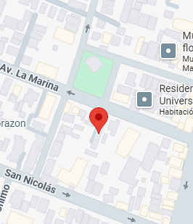

 |  |  |  |  |  |  |  |  |  |  |  |  |  |  |  |  |  |  |  |  |  |  |  | PLANIFICACION

Impresion
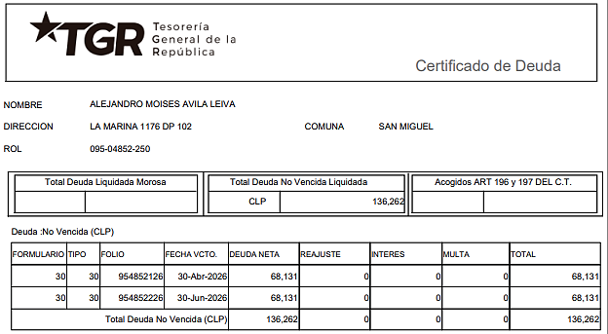
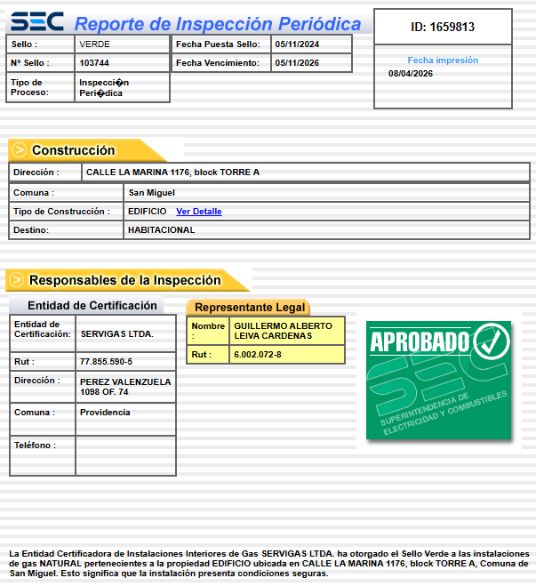
 |  |  |  |  |  |  |  |  |  |  |  |  |  |  |  |  |  |  |  |  |  |  |  |  |  |  |  |  |  |  |  |  |  |  |  |  |  |  |  |  |  |  |  |  |  |  |  |  |  |  |  |  |  |  |  |  |  |  |  |  |  |  |  |  |  | 0
INFORME DE TASACIÓN

 |  | Nº Interno |  |  |  |  |  |  |  |  |  |  | : | METLIFE -6280 |  |  |  |  |  |  |  |  |  |  |  |  |  |  |  |  |  |  |  |  |  |  |  |  |  |  |  |  |  |  |  |  |  |  |  |  |  |  |  |  |  |  |  |  |  |  |  |  |  | Hoja N°1 |  | Ficha de Solicitud cambiar a SI imprimir hoja ULH si corresponde

Identificación |  | Cliente |  |  |  |  | : | ALEJANDRO AVILA DURAN |  |  |  |  |  |  |  |  |  | Dirección |  |  |  |  |  |  | : | LA MARINA Nº 1176 |  |  |  |  |  |  |  |  |  |  |  |  | DFL-2 |  |  |  |  |  |  |  | : | SI |  |  |  |  |  |  | Ubicación/Empresa
 |  | RUT Cliente |  |  |  |  | : | 16.723.833-5 |  |  |  |  |  |  |  |  |  | Depto. |  |  |  |  |  |  | : | Nº 102 |  |  |  |  |  |  |  |  |  |  |  |  | Año Construccion |  |  |  |  |  |  |  | : | 1998
 |  | Propietario |  |  |  |  | : | ALEJANDRO MOISES AVILA LEIVA |  |  |  |  |  |  |  |  |  | Comuna |  |  |  |  |  |  | : | San Miguel |  |  |  |  |  |  |  |  |  |  |  |  | Vida util |  |  |  |  |  |  |  | : | 55
 |  | RUT Prop. |  |  |  |  | : | 5.523.876-6 |  |  |  |  |  |  |  |  |  | Region |  |  |  |  |  |  | : | Metropolitana de Santiago |  |  |  |  |  |  |  |  |  |  |  |  | Permiso |  |  |  |  |  |  |  | : | N°60 // 02-09-1996
 |  | Ejecutivo |  |  |  |  | : | MONICA REYES PINTO |  |  |  |  |  |  |  |  |  | Rol |  |  |  |  |  |  | : | 4852-250 |  |  |  |  |  |  |  |  |  |  |  |  | Recepcion |  |  |  |  |  |  |  | : | N°56 // 28-12-1998
 |  | Tasador |  |  |  |  | : | Sergio Gajardo |  |  |  |  |  |  |  |  |  | Edificio |  |  |  |  |  |  | : | GUILLERMO II |  |  |  |  |  |  |  |  |  |  |  |  | Ampliación |  |  |  |  |  |  |  | : | No
 |  | Objetivo |  |  |  |  | : | Crédito Hipotecario |  |  |  |  |  |  |  |  |  | Pisos Propiedad |  |  |  |  | : | 5 |  |  |  |  | Subterraneos |  |  |  |  | : | 1 |  |  |  | Estado conservacion |  |  |  |  |  |  |  | : | BUENO
 |  | Tipo Prop. |  |  |  |  | : | Departamento |  |  |  |  |  |  |  |  |  | Piso |  |  | : | 1 |  |  |  |  |  |  | Sitio/Lote |  | 0 |  |  |  |  |  |  |  | Sello SEC |  |  |  |  |  |  |  | : | Verde
 |  | Fecha Tasación |  |  |  |  | : | 06/04/2026 |  |  |  |  |  |  |  |  |  | Zona |  | : | EC-3(San Miguel) |  |  |  |  |  |  |  | Manzana |  | 0 |  |  |  |  |  |  |  | Afecto a expropi. |  |  |  |  |  |  |  | : | NO
 |  | Destino SII |  |  |  |  | : | HABITACIONAL |  |  |  |  |  |  |  |  |  | Estacionamientos Asociados |  |  |  |  |  |  |  |  | : | 0 |  |  |  |  |  |  |  |  |  |  | Fuente Información |  |  |  |  |  |  |  | : | DOM, Plano Catastro
 |  | Ejecutivo |  |  |  |  | : | 0 |  |  |  |  |  |  |  |  |  | Estacionamientos Asignados |  |  |  |  |  |  |  |  | : | 0 |  |  |  |  |  |  |  |  |  |  | Descripcion Expropiación
 |  | Formalizador |  |  |  |  |  |  |  |  |  |  |  |  |  |  |  | Bodegas |  |  |  |  |  |  |  |  | : | 1 |  |  |  |  |  |  |  |  |  |  | De acuerdo al DOM, Plano Catastro de la Municipalidad de San Miguel la propiedad NO cuenta con expropiación.
 |  | N° SOLICITUD |  |  |  |  | : | 900158881

Síntesis de la Prop. |  | El bien es un departamento que se encuentra en el EDIFICIO GUILLERMO II, ubicado en LA MARINA Nº 1176. El edificio se desarrolla en un volumen de 5 pisos y 1 subterráneo el cual está conectado por 1 ascensor. Los espacios comunes se encuentran en primer piso y cuenta con estacionamientos, bicicleteros, jardines. La propiedad se encuentra en el piso 1 con orientación este, tiene 102 m² interiores. El departamento cuenta con living - comedor con salida a patio, cocina cerrada, logia, un dormitorio principal con baño en suite y closet mural, cuatro dormitorios simples con closet mural y otro baño completo. Tiene asignada la bodega N° 13.

 |  |  |  |  |  |  |  |  |  |  |  |  |  |  |  |  |  |  |  |  |  |  |  |  |  |  |  |  |  |  |  |  |  |  |  |  |  |  |  |  |  |  |  |  |  |  |  |  |  |  |  |  |  |  |  |  |  |  |  |  |  |  |  |  |  | IR A:
 |  | El sector es de carácter mixto. El cual se compone de viviendas de baja densidad, algunas de las cuales han sido modificadas para albergar comercio, edificios habitacional de altura media, servicios y comercios varios. El comercio, el transporte y los servicios se encuentran en la avenida más cercana: Gran Avenida José Miguel Carrera.

Referencias y Mercado |  | REF. OFERTAS |  |  |  |  |  |  | Dirección referencias |  |  |  |  |  |  |  |  |  |  |  |  | Año |  | Teléfono |  |  |  | Total UF |  |  |  | Sup. Terreno. |  |  |  | Sup. Constr. |  |  |  |  | OO.CC. |  |  | UF/m² T. |  |  | UF/m² C. |  |  |  | Comentarios Relevantes
 |  | 1 | Apr-26 |  |  | Ofert. |  | Av. La Marina 1176, San Miguel |  |  |  |  |  |  |  |  |  |  |  |  |  | 1998 |  | 936531334 |  |  |  | 4,590 |  |  |  | - |  |  |  | 95.00 |  |  |  |  | 500 |  |  | - |  |  | 43.05 |  |  |  | 0
 |  | 2 | Apr-26 |  |  | Ofert. |  | Avenida La Marina, San Miguel |  |  |  |  |  |  |  |  |  |  |  |  |  | 2004 |  | 935329053 |  |  |  | 4,648 |  |  |  | - |  |  |  | 92.00 |  |  |  |  | 400 |  |  | - |  |  | 46.17
 |  | 3 | Apr-26 |  |  | Ofert. |  | Avenida La Marina / Monja Alferesz, San Miguel |  |  |  |  |  |  |  |  |  |  |  |  |  | 2009 |  | 929786318 |  |  |  | 4,850 |  |  |  | - |  |  |  | 92.00 |  |  |  |  | 500 |  |  | - |  |  | 47.28
 |  | 4 | Apr-26 |  |  | Ofert. |  | San Nicolas, San Miguel |  |  |  |  |  |  |  |  |  |  |  |  |  | 2007 |  | 223836240 |  |  |  | 4,500 |  |  |  | - |  |  |  | 93.00 |  |  |  |  | 500 |  |  | - |  |  | 43.01
 |  | 5 | Apr-26 |  |  | Ofert. |  | Calle San Nicolás 1331, San Miguel |  |  |  |  |  |  |  |  |  |  |  |  |  | 2008 |  | 961699556 |  |  |  | 5,200 |  |  |  | - |  |  |  | 100.00 |  |  |  |  | 500 |  |  | - |  |  | 47.00
 |  | PROMEDIO DE LA MUESTRA |  |  |  |  |  |  |  |  |  |  |  |  |  |  |  |  |  |  |  |  |  |  |  |  |  | 4,758 |  |  |  | - |  |  |  | 94 |  |  |  |  | 480 |  |  | - |  |  | 45.30
 |  | TASACION |  |  |  |  |  |  |  |  |  |  |  |  |  |  |  |  |  |  |  |  |  |  |  |  |  | 3,323 |  |  |  | - |  |  |  | 102 |  |  |  |  | 100 |  |  | - |  |  | 31.60
 |  | TASACION V/S PROMEDIO DE LA MUESTRA |  |  |  |  |  |  |  |  |  |  |  |  |  |  |  |  |  |  |  |  |  |  |  |  |  | 0% |  |  |  | 0% |  |  |  | 0% |  |  |  |  |  |  |  | 0% |  |  | -30% |  |  |  | ANALISIS DE RENTABILIDAD
 |  | REF. C.B.R. |  |  |  |  |  |  | Dirección referencias |  |  |  |  |  |  |  |  |  |  |  |  | Año |  | Foja y Número |  |  |  | Total UF |  |  |  | Sup. Terreno. |  |  |  | Sup. Constr. |  |  |  |  | OO.CC. |  |  | UF/m² T. |  |  | UF/m² C. |  |  |  | Vida Util Remanente Años |  |  |  |  |  |  | 55 años
 |  | 6 | Dec-24 |  |  | CBR. |  | Rey Alberto 4208 DP 102 DP |  |  |  |  |  |  |  |  |  |  |  |  |  | 2014 |  | 513 507 |  |  |  | 4,172 |  |  |  | - |  |  |  | 96.00 |  |  |  |  | 500 |  |  | 0.00 |  |  | 38.25 |  |  |  | Arriendo Bruto $ / mes |  |  |  |  |  |  | $710,000
 |  | 7 | 0 |  |  | CBR. |  |  |  |  |  |  |  |  |  |  |  |  |  |  |  |  |  | 0 |  |  |  | - |  |  |  | - |  |  |  | - |  |  |  |  | - |  |  | 0.00 |  |  | 0.00 |  |  |  | UF/ mes |  |  |  |  |  |  | UF17.8
 |  | 8 | 0 |  |  | CBR. |  |  |  |  |  |  |  |  |  |  |  |  |  |  |  |  |  | 0 |  |  |  | - |  |  |  | - |  |  |  | - |  |  |  |  | - |  |  | 0.00 |  |  | 0.00 |  |  |  | Gasto Anual $ |  |  |  |  |  |  | $710,000
 |  | 9 | 0 |  |  | CBR. |  |  |  |  |  |  |  |  |  |  |  |  |  |  |  |  |  | 0 |  |  |  | - |  |  |  | - |  |  |  | - |  |  |  |  | - |  |  | 0.00 |  |  | 0.00 |  |  |  | Tasa Exigida Proyecto |  |  |  |  |  |  | 4,5%
 |  | PROMEDIO DE LA MUESTRA |  |  |  |  |  |  |  |  |  |  |  |  |  |  |  |  |  |  |  |  |  |  |  |  |  | 4,172 |  |  |  | - |  |  |  | 96 |  |  |  |  | 500 |  |  | 0.00 |  |  | 38.25 |  |  |  | Tiempo Renta (años) |  |  |  |  |  |  | 50 años
 |  | TASACION |  |  |  |  |  |  |  |  |  |  |  |  |  |  |  |  |  |  |  |  |  |  |  |  |  | 3,323 |  |  |  | - |  |  |  | 102 |  |  |  |  | 100 |  |  | 0.00 |  |  | 31.60 |  |  |  | Ingreso Líquido Anual |  |  |  |  |  |  | $7,810,000
 |  | TASACION V/S PROMEDIO DE LA MUESTRA |  |  |  |  |  |  |  |  |  |  |  |  |  |  |  |  |  |  |  |  |  |  |  |  |  | 0% |  |  |  | 0% |  |  |  | 0% |  |  |  |  |  |  |  | 0% |  |  | -17% |  |  |  | Renta Perpetua |  |  |  |  |  |  | $173,555,556

 |  | ANÁLISIS DE LAS REFERENCIAS
 |  | Las muestras fueron seleccionadas por ser propiedades que comparten características similares en cuanto a dimensiones, programa, tipología de edificación, sector y se homologa en función a sus características propias como; diseño constructivo, calidad de sus materiales, calidad de sus revestimientos interiores y estado de mantención.

Valores y Firma |  | CUADRO DE VALORACION
 |  | Item |  |  |  | Nº | Detalle Item valorado |  |  |  |  |  |  |  | Rol SII |  |  | Año |  | Tipo |  |  | Situación Municipal |  |  |  |  |  | Estado |  | Grntía. |  |  | Origen Super. |  |  | Superficie m² |  |  |  |  |  | UF/m² Nuevo |  |  |  | D. F. |  |  | UF/m² |  |  | Valor Comercial UF |  |  |  | Valor Seguros UF |  |  |  |  |  | Valor Liquidación UF
 |  | Edificación |  |  |  | 1 | Departamento Nº 102 |  |  |  |  |  |  |  | 4852-250 |  |  | 1998 |  | HA |  |  | Regularizado |  |  |  |  |  | B |  | N/D |  |  | Plano Muni. |  |  | 102.00 |  |  |  |  |  | 40.00 |  |  |  | 0.79 |  |  | 31.60 |  |  | 3,223.20 |  |  |  | 2,578.56 |  |  |  |  |  | 2,659.14
 |  | Bodega |  |  |  | 1 | Bodega Nº 13 |  |  |  |  |  |  |  | 4852-281 |  |  | 1998 |  | HA |  |  | Regularizado |  |  |  |  |  | B |  | N/D |  |  | Plano Muni. |  |  | 1.00 |  |  |  |  |  | 100.00 |  |  |  | 1.00 |  |  | 100.00 |  |  | 100.00 |  |  |  | 80.00 |  |  |  |  |  | 82.50
 |  | 0 |  |  |  | 0 | 0 |  |  |  |  |  |  |  | 0 |  |  | 0 |  | 0 |  |  | 0 |  |  |  |  |  | 0 |  | 0 |  |  | 0 |  |  | 0.00 |  |  |  |  |  | 0.00 |  |  |  | 0.00 |  |  | 0.00 |  |  | 0.00 |  |  |  | 0.00 |  |  |  |  |  | 0.00
 |  | 0 |  |  |  |  | 0 |  |  |  |  |  |  |  | 0 |  |  | 0 |  | 0 |  |  | 0 |  |  |  |  |  | 0 |  | 0 |  |  | 0 |  |  | 0.00 |  |  |  |  |  | 0.00 |  |  |  | 0.00 |  |  | 0.00 |  |  | 0.00 |  |  |  | 0.00 |  |  |  |  |  | 0.00
 |  | 0 |  |  |  |  | 0 |  |  |  |  |  |  |  | 0 |  |  | 0 |  | 0 |  |  | 0 |  |  |  |  |  | 0 |  | 0 |  |  | 0 |  |  | 0.00 |  |  |  |  |  | 0.00 |  |  |  | 0.00 |  |  | 0.00 |  |  | 0.00 |  |  |  | 0.00 |  |  |  |  |  | 0.00
 |  | 0 |  |  |  |  | 0 |  |  |  |  |  |  |  | 0 |  |  | 0 |  | 0 |  |  | 0 |  |  |  |  |  | 0 |  | 0 |  |  | 0 |  |  | 0.00 |  |  |  |  |  | 0.00 |  |  |  | 0.00 |  |  | 0.00 |  |  | 0.00 |  |  |  | 0.00 |  |  |  |  |  | 0.00
 |  | 0 |  |  |  |  | 0 |  |  |  |  |  |  |  | 0 |  |  | 0 |  | 0 |  |  | 0 |  |  |  |  |  | 0 |  | 0 |  |  | 0 |  |  | 0.00 |  |  |  |  |  | 0.00 |  |  |  | 0.00 |  |  | 0.00 |  |  | 0.00 |  |  |  | 0.00 |  |  |  |  |  | 0.00
 |  | 0 |  |  |  |  | 0 |  |  |  |  |  |  |  | 0 |  |  | 0 |  | 0 |  |  | 0 |  |  |  |  |  | 0 |  | 0 |  |  | 0 |  |  | 0.00 |  |  |  |  |  | 0.00 |  |  |  | 0.00 |  |  | 0.00 |  |  | 0.00 |  |  |  | 0.00 |  |  |  |  |  | 0.00
 |  | TOTAL EDIFICACION |  |  |  |  |  |  |  |  |  |  |  |  |  |  |  | 0 |  |  |  |  |  |  |  |  |  |  |  |  | 1 |  |  |  |  |  | 102.00 |  |  |  |  |  | 40.00 |  |  |  | 0.79 |  |  | 31.60 |  |  | UF |  | 3,223.20 |  | 2,578.56 |  |  |  |  |  | 2,659.14
 |  | TOTAL OBRAS COMPLEMENTARIAS |  |  |  |  |  |  |  |  |  |  |  |  |  |  |  |  |  |  |  |  |  |  |  |  |  |  |  |  | 1 |  |  |  |  |  | 1.00 |  |  |  |  |  | 100.00 |  |  |  | 0.00 |  |  |  |  |  | UF |  | 100.00 |  | 80.00 |  |  |  |  |  | 82.50
 |  | TOTAL TERRENO |  |  |  |  |  |  |  |  |  |  |  |  |  |  |  |  |  |  |  |  |  |  |  |  |  |  |  |  | 0 |  |  |  |  |  | 0.00 |  |  |  |  |  | 0.00 |  |  |  | 0.00 |  |  | 0.00 |  |  | UF |  | 0,00 |  | 0,00 |  |  |  |  |  | 0,00
 |  |  | FOTO FACHADA |  |  |  |  |  |  |  |  |  |  |  |  |  |  |  |  |  |  |  |  |  |  |  |  |  |  |  |  |  |  |  |  |  | VALOR COMERCIAL NORMAL |  |  |  |  |  |  |  |  |  |  |  |  |  | : |  | UF |  | 3,323.20 |  | 2,658.56 |  |  |  |  |  | 2,741.64
 |  |  |  |  |  |  |  |  |  |  |  |  |  |  |  |  |  |  |  |  |  |  |  |  |  |  |  |  |  |  |  |  |  |  |  |  | BIENES NO CONSIDERADOS GARANTIA |  |  |  |  |  |  |  |  |  |  |  |  |  | : |  | UF |  | 0.00

 |  |  |  |  |  |  |  |  |  |  |  |  |  |  |  |  |  |  |  |  |  |  |  |  |  |  |  |  |  |  |  |  |  |  |  |  | VALOR TASACIÓN

 |  |  |  |  |  |  |  |  |  |  |  |  |  |  |  |  |  |  |  |  |  |  |  |  |  |  |  |  |  |  |  |  |  |  |  |  | UF |  | 3,323.20 |  |  |  |  |  |  |  | $ | 132,402,004 |  |  |  |  |  |  |  | al | 06/04/2026
 |  |  |  |  |  |  |  |  |  |  |  |  |  |  |  |  |  |  |  |  |  |  |  |  |  |  |  |  |  |  |  |  |  |  |  |  |  |  |  |  |  |  |  |  |  |  |  |  |  |  |  |  | Velocidad de venta normal : | 8 A 10 MESES
 |  |  |  |  |  |  |  |  |  |  |  |  |  |  |  |  |  |  |  |  |  |  |  |  |  |  |  |  |  |  |  |  |  |  |  |  | 1UF |  | = | $ 39,841.72 |  |  |  |  |  |  |  |  |  |  |  |  |  |  |  |  |  |  |  |  | 1US$ | = | $ 922.17
 |  |  |  |  |  |  |  |  |  |  |  |  |  |  |  |  |  |  |  |  |  |  |  |  |  |  |  |  |  |  |  |  |  |  |  |  | Valor de Reposición |  |  |  |  |  |  |  |  | : | US$ |  | 145,339 |  |  |  | UF |  | 3,364.00 |  |  |  | $ | 134,027,546
 |  |  |  |  |  |  |  |  |  |  |  |  |  |  |  |  |  |  |  |  |  |  |  |  |  |  |  |  |  |  |  |  |  |  |  |  | Seguro Incendio y otros |  |  |  |  |  |  |  |  | : | US$ |  | 114,861 |  |  |  | UF |  | 2,658.56 |  |  |  | $ | 105,921,603
 |  |  |  |  |  |  |  |  |  |  |  |  |  |  |  |  |  |  |  |  |  |  |  |  |  |  |  |  |  |  |  |  |  |  |  |  | Avalúo fiscal propiedad |  |  |  |  |  |  |  |  | : | US$ |  | 125,206 |  |  |  | UF |  | 2,898.01 |  |  |  | $ | 115,461,656
 |  |  |  |  |  |  |  |  |  |  |  |  |  |  |  |  |  |  |  |  |  |  |  |  |  |  |  |  |  |  |  |  |  |  |  |  | Valor a Remate |  |  |  |  |  |  | 65% |  | : | US$ |  | 93,325 |  |  |  | UF |  | 2,160.08 |  |  |  | $ | 86,061,303
 |  |  |  |  |  |  |  |  |  |  |  |  |  |  |  |  |  |  |  |  |  |  |  |  |  |  |  |  |  |  |  |  |  |  |  |  | Liquid. Normal |  |  |  |  |  |  | 82.5% |  | : | US$ |  | 118,451 |  |  |  | UF |  | 2,741.64 |  |  |  | $ | 109,231,653
 |  |  | Tasador |  |  |  | : | Sergio Gajardo |  |  |  |  |  |  |  |  |  |  |  |  |  |  |  |  |  |  |  |  |  |  |  |  |  |  |  |  | El profesional que firma declara que no tiene hoy, ni espera tener en el futuro, interés en la propiedad tasada ni ningún impedimento para llevar a cabo este trabajo. No tiene personal interés ni participación en los usos que se hagan de la tasación ni con las personas que participen en la operación. Ha inspeccionado la vivienda y la información que en esta fecha presenta es totalmente verdadera, y no ha olvidado nada de importancia. Los inconvenientes y limitaciones que pueda tener la vivienda y su vecindario están mencionados. Por otra parte se mantendrá un nivel de confidencialidad de la información obtenida, acorde a las exigencias de la Institución, que desde ya declara conocer y aceptar.
 |  |  | Visador |  |  |  | : | Héctor Martínez C. |  |  |  |  |  |  |  |  |  |  |  | Firma |  |  |  | :
 |  |  | Fecha visita |  |  |  | : | 2026-04-06
 |  |  | Fecha Visado |  |  |  | : | 2026-04-08
 |  |  | REVISOR |  |  |  |  | MetLife
 |  |  | Fecha revisión |  |  |  |  |  | : | 0
 |  |  |  |  |  |  |  |  |  |  |  |  |  |  |  |  |  |  |  |  |  |  |  |  |  |  |  |  |  |  |  |  |  |  |  |  |  |  |  |  |  |  |  |  |  |  |  |  |  |  |  |  |  |  |  |  |  |  |  |  |  |  |  | Hoja N°2
 |  | Nombre Cliente |  |  |  |  |  |  |  | ALEJANDRO AVILA DURAN |  |  |  |  |  |  |  |  |  |  |  |  |  |  |  |  |  |  |  |  |  |  |  |  |  |  | Dirección |  |  |  |  |  |  |  |  | LA MARINA Nº 1176, Departamento: Nº 102, Edificio GUILLERMO II
 |  | RUT |  |  |  |  |  |  |  | 16.723.833-5 |  |  |  |  |  |  |  |  |  |  |  |  |  |  |  |  |  |  |  |  |  |  |  |  |  |  | Nº Interno |  |  |  |  |  |  |  |  | METLIFE -6280

 |  | Mapa de ubicación de referencias

CBR
Plano de Emplazamiento y referencias |  | 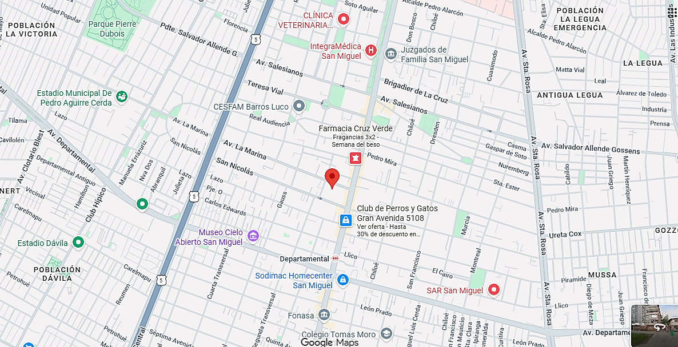
Propiedad

Propiedad
CBR

 | i

1
2
3

 |  |  |  | Fachada |  |  |  |  |  |  |  |  |  |  |  |  |  |  |  |  |  |  |  |  |  |  | Fachada |  |  |  |  |  |  |  |  |  |  |  |  |  |  |  |  |  |  |  |  | Fachada
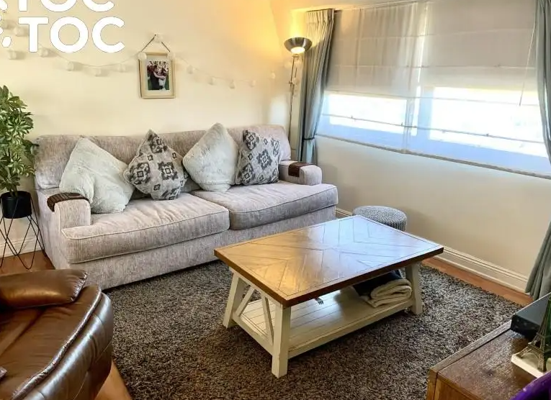
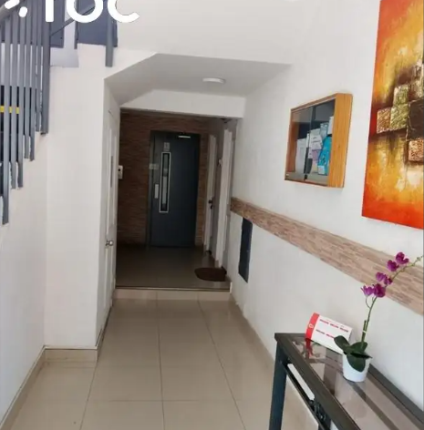
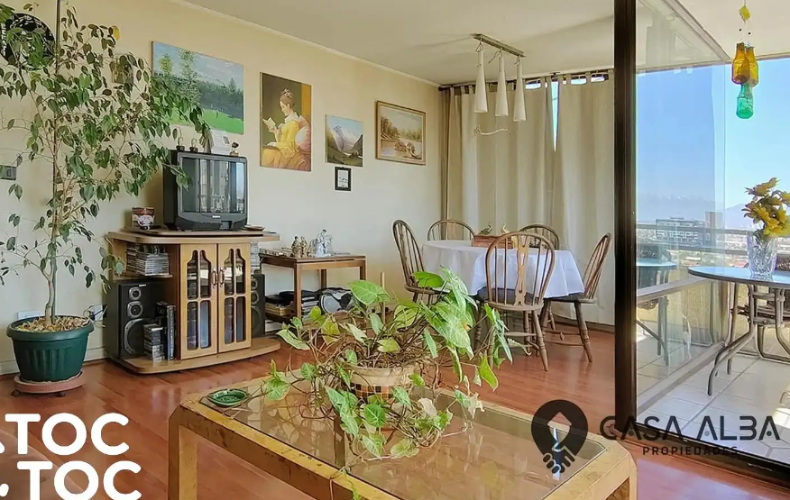

FOTOS DE PREFERENCIA FACHADA

 |  |  |  | Referencia Nº 1 |  |  |  |  |  |  |  |  |  |  |  |  |  |  |  |  |  |  |  |  | Referencia Nº 2 |  |  |  |  |  |  |  |  |  |  |  |  |  |  |  |  |  |  |  |  |  | Referencia Nº 3

 |  |  | Tipo: |  |  |  | Ofert. |  |  |  |  |  |  |  |  |  |  |  |  |  |  |  |  | Tipo: |  |  |  | Ofert. |  |  |  |  |  |  |  |  |  |  |  |  |  |  |  |  |  | Tipo: |  |  |  | Ofert.
 |  |  | Dirección: |  |  |  | Av. La Marina 1176, San Miguel |  |  |  |  |  |  |  |  |  |  |  |  |  |  |  |  | Dirección: |  |  |  | Avenida La Marina, San Miguel |  |  |  |  |  |  |  |  |  |  |  |  |  |  |  |  |  | Dirección: |  |  |  | Avenida La Marina / Monja Alferesz, San Miguel
 |  |  | Valor UF: |  |  |  | 4,590 |  |  |  |  |  |  |  |  |  |  |  |  |  |  |  |  | Valor UF: |  |  |  | 4,648 |  |  |  |  |  |  |  |  |  |  |  |  |  |  |  |  |  | Valor UF: |  |  |  | 4,850
 |  |  | Año: |  |  |  | 1,998 |  |  |  |  |  |  |  |  |  |  |  |  |  |  |  |  | Año: |  |  |  | 2,004 |  |  |  |  |  |  |  |  |  |  |  |  |  |  |  |  |  | Año: |  |  |  | 2,009
 |  |  | Sup const: |  |  |  | 95.00 m² |  |  |  |  |  |  |  |  |  |  |  |  |  |  |  |  | Sup const: |  |  |  | 92.00 m² |  |  |  |  |  |  |  |  |  |  |  |  |  |  |  |  |  | Sup const: |  |  |  | 92.00 m²
 |  |  | Terreno: |  |  |  | 0.00 m² |  |  |  |  |  |  |  |  |  |  |  |  |  |  |  |  | Terreno: |  |  |  | 0.00 m² |  |  |  |  |  |  |  |  |  |  |  |  |  |  |  |  |  | Terreno: |  |  |  | 0.00 m²
 |  |  | Telefono: |  |  |  | 936531334 |  |  |  |  |  |  |  |  |  |  |  |  |  |  |  |  | Telefono: |  |  |  | 935329053 |  |  |  |  |  |  |  |  |  |  |  |  |  |  |  |  |  | Telefono: |  |  |  | 929786318

 |  |  |  |  |  |  |  |  |  |  |  |  |  |  |  |  |  |  |  |  |  |  |  |  |  |  |  |  |  |  |  |  |  |  |  |  |  |  |  |  |  |  |  |  |  |  |  |  |  |  |  |  |  |  |  |  |  |  |  |  |  |  |  |  | Hoja N°3
 |  | Nombre Cliente |  |  |  |  |  |  |  | ALEJANDRO AVILA DURAN |  |  |  |  |  |  |  |  |  |  |  |  |  |  |  |  |  |  |  |  |  |  |  |  |  |  | Dirección |  |  |  |  |  |  |  |  | LA MARINA Nº 1176, Departamento: Nº 102, Edificio GUILLERMO II
 |  | RUT |  |  |  |  |  |  |  | 16.723.833-5 |  |  |  |  |  |  |  |  |  |  |  |  |  |  |  |  |  |  |  |  |  |  |  |  |  |  | Nº Interno |  |  |  |  |  |  |  |  | METLIFE -6280

Exigencias |  | Superf. Predial Mínimo |  |  |  |  |  |  | : | No se permite |  |  |  | m² |  |  | Coef Máx Constructibidad |  |  |  |  |  |  | : | 0.1 |  |  |  |  |  |  |  |  | PROPIEDAD ACOGIDA A: |  |  |  |  |  |  |  |  |  |  |  |  |  | CUMPLE PLAN REGULADOR VIGENTE
 |  | Frente Predial Mínimo |  |  |  |  |  |  | : | OGUC |  |  |  | mts. |  |  | Altura Edificación |  |  |  |  |  |  | : | Libre según Rasante |  |  |  | mts. |  |  |  |  | D.F.L. 2 |  |  |  |  |  |  |  |  |  | : | SI |  |  | Según el uso actual del bien |  |  |  |  |  |  |  |  |  | : | SI
 |  | % Ocupación Suelo |  |  |  |  |  |  | : | 10 |  |  |  | % |  |  | Distancia medianero |  |  |  |  |  |  | : | 0 |  |  |  | mts. |  |  |  |  | LEY 6071 (Venta por Pisos) |  |  |  |  |  |  |  |  |  | : | NO |  |  | Según tipo construcción |  |  |  |  |  |  |  |  |  | : | SI
 |  | Sistema Agrupamiento |  |  |  |  |  |  | : | Aislado |  |  |  |  |  |  |  |  |  |  |  |  |  |  |  |  |  |  |  |  |  |  |  | LEY 9135 (Ley Pereira) |  |  |  |  |  |  |  |  |  | : | NO |  |  | Uso más probable del bien |  |  |  |  |  |  |  |  |  | : | HABITACIONAL
 |  |  |  |  |  |  |  |  |  |  |  |  |  |  |  |  |  |  |  |  |  |  |  |  |  |  |  |  |  |  |  |  |  | LEY 19537 (Coprop. Inmob.) |  |  |  |  |  |  |  |  |  | : | SI |  |  | Cambios en Plan Regulador |  |  |  |  |  |  |  |  |  | : | NO CONTEMPLA

Sector |  | Demanda: |  |  |  |  |  |  | Medio |  |  |  |  |  | Tendencia: |  |  |  |  | Estable |  |  |  |  |  |  | Densidad: |  |  |  |  |  | Media |  |  |  |  | Mercado: |  |  |  |  | Estrato Medio |  |  |  |  |  |  |  |  |  | ABC1: |  |  |  |  |  |  | NO/No Homogéneo

 |  | Destino barrio |  |  |  |  |  | : | Habitacional |  |  |  |  |  |  |  |  |  | Antejardin |  |  |  |  |  |  | : | Sí |  |  |  |  |  |  |  |  |  |  |  | Uso de terrenos
 |  | Tipo zona |  |  |  |  |  | : | Urbana |  |  |  |  |  |  |  |  |  | Red Eléctrica |  |  |  |  |  |  | : | Red Aérea |  |  |  |  |  |  |  |  |  |  |  | Casas |  |  |  |  | 40 |  | % |  |  |  |  |  | Industrial |  |  |  |  | 0 |  | %
 |  | Calzada |  |  |  |  |  | : | Hormigón |  |  |  |  |  |  |  |  |  | Agua Potable |  |  |  |  |  |  | : | Matriz Pública |  |  |  |  |  |  |  |  |  |  |  | Deptos. |  |  |  |  | 30 |  | % |  |  |  |  |  | Comercial |  |  |  |  | 15 |  | %
 |  | Acera |  |  |  |  |  | : | Pastelón |  |  |  |  |  |  |  |  |  | Gas |  |  |  |  |  |  | : | Red Pública |  |  |  |  |  |  |  |  |  |  |  | Condominios |  |  |  |  | 0 |  | % |  |  |  |  |  | Sitios Eriazos |  |  |  |  | 0 |  | %
 |  | Solera |  |  |  |  |  | : | Solera |  |  |  |  |  |  |  |  |  | Proy. Uso Terrenos |  |  |  |  |  |  | : | Estacionario |  |  |  |  |  |  |  |  |  |  |  | Equip. Comer |  |  |  |  | 15 |  | % |  |  |  |  |  | Otros |  |  |  |  | 0 |  | %

Arteria

 |  |  |  |  |  |  |  |  |  |  |  |  |  |  |  |  |  |  |  |  | 0 | 0 |  | Arteria Principal |  |  |  |  |  | : | Gran Avenida José Miguel Carrera

Terreno |  | Superficie |  |  |  |  | : | 0.00 m² |  |  |  |  |  |  |  |  |  |  |  |  |  |  |  |  |  |  |  |  |  |  |  |  |  |  |  |  |  | Frente |  |  |  |  | : | 0
 |  | Forma |  |  |  |  | : | 0.00 m² |  |  |  |  |  |  |  |  |  |  |  |  |  |  |  |  |  |  |  |  |  |  |  |  |  |  |  |  |  | Contrafrente |  |  |  |  | : | 0
 |  | Pendiente |  |  |  |  | : | 0.00 m² |  |  |  |  |  |  |  |  |  |  |  |  |  |  |  |  |  |  |  |  |  |  |  |  |  |  |  |  |  | NORTE |  |  |  |  | : | 0 |  |  |  | 0
 |  | Orientación |  |  |  |  | : | 0.00 m² |  |  |  |  |  |  |  |  |  |  |  |  |  |  |  |  |  |  |  |  |  |  |  |  |  |  |  |  |  | SUR |  |  |  |  | : | 0 |  |  |  | 0

Emplazamiento |  | Tipo agrupamiento |  |  |  |  |  |  |  | : | EDIFICIO |  |  |  |  |  |  |  |  |  |  |  |  |  |  |  |  |  |  |  |  |  |  |  |  |  | Estado de conservación |  |  |  |  |  |  |  |  | : | BUENO
 |  | Diseño Arquitectónico |  |  |  |  |  |  |  | : | TIPICO |  |  |  |  |  |  |  |  |  |  |  |  |  |  |  |  |  |  |  |  |  |  |  |  |  | Predio y/o vista |  |  |  |  |  |  |  |  | : | BUENO
 |  | Utilidad Funcional |  |  |  |  |  |  |  | : | ADECUADA |  |  |  |  |  |  |  |  |  |  |  |  |  |  |  |  |  |  |  |  |  |  |  |  |  | Orientación construcción |  |  |  |  |  |  |  |  | : | ESTE
 |  | Tipo Adosamiento |  |  |  |  |  |  |  | : | EDIF DPTO |  |  |  |  |  |  |  |  |  |  |  |  |  |  |  |  |  |  |  |  |  |  |  |  |  | Relación Terr/Constr |  |  |  |  |  |  |  |  | : | ADECUADO
 |  | Calidad constructiva |  |  |  |  |  |  |  | : | BUENA |  |  |  |  |  |  |  |  |  |  |  |  |  |  |  |  |  |  |  |  |  |  |  |  |  | Iluminación natural |  |  |  |  |  |  |  |  | : | ADECUADA

Características Constructivas |  | Elementos Fundamentales |  |  |  |  |  |  |  |  |  |  |  | Materialidad / Tipo |  |  |  |  |  |  |  |  | Calidad |  |  |  |  |  |  | Estado |  |  |  |  |  |  |  | Otros |  |  |  |  |  |  | Materialidad / Tipo |  |  |  |  |  |  |  |  |  |  |  | Calidad |  |  |  |  |  |  | Estado
 |  | Estructura Soportante |  |  |  |  |  |  | HORMIGON ARMADO |  |  |  |  |  |  |  |  |  |  |  |  |  | BUENA |  |  |  |  |  |  | BUENO |  |  |  |  |  |  | Aire Acondicionado |  |  |  |  |  |  | NO PRESENTA
 |  | Divisiones Interiores |  |  |  |  |  |  | ACERO VOLCANITA |  |  |  |  |  |  |  |  |  |  |  |  |  | BUENA |  |  |  |  |  |  | BUENO |  |  |  |  |  |  | Calefacción |  |  |  |  |  |  | NO PRESENTA
 |  | Entrepisos |  |  |  |  |  |  | LOSA DE HORMIGON ARMADO |  |  |  |  |  |  |  |  |  |  |  |  |  | BUENA |  |  |  |  |  |  | BUENO |  |  |  |  |  |  | Closet Mural |  |  |  |  |  |  | MELAMINA |  |  |  |  |  |  |  |  |  |  |  | BUENA |  |  |  |  |  |  | BUENO
 |  | Cubierta |  |  |  |  |  |  | FE GALVANIZADO |  |  |  |  |  |  |  |  |  |  |  |  |  | BUENA |  |  |  |  |  |  | BUENO |  |  |  |  |  |  | Muebles de cocina |  |  |  |  |  |  | MELAMINA Y GRANITO |  |  |  |  |  |  |  |  |  |  |  | BUENA |  |  |  |  |  |  | BUENO
 |  | Revestimiento exterior |  |  |  |  |  |  | ESTUCO Y PINTURA |  |  |  |  |  |  |  |  |  |  |  |  |  | BUENA |  |  |  |  |  |  | BUENO |  |  |  |  |  |  | Sanitarios |  |  |  |  |  |  | LOSA NACIONAL CORRIENTE |  |  |  |  |  |  |  |  |  |  |  | BUENA |  |  |  |  |  |  | BUENO
 |  | Cierros exteriores |  |  |  |  |  |  | REJA METALICA |  |  |  |  |  |  |  |  |  |  |  |  |  | BUENA |  |  |  |  |  |  | BUENO |  |  |  |  |  |  | Grifería |  |  |  |  |  |  | NACIONAL CORRIENTE |  |  |  |  |  |  |  |  |  |  |  | BUENA |  |  |  |  |  |  | BUENO
 |  | O. Complementarias |  |  |  |  |  |  | 0 |  |  |  |  |  |  |  |  |  |  |  |  |  |  |  |  |  |  |  |  |  |  |  |  |  |  |  | Puerta Principal |  |  |  |  |  |  | MADERA |  |  |  |  |  |  |  |  |  |  |  | BUENA |  |  |  |  |  |  | BUENO
 |  | Construcción anexo |  |  |  |  |  |  | 0 |  |  |  |  |  |  |  |  |  |  |  |  |  |  |  |  |  |  |  |  |  |  |  |  |  |  |  | Ventanas |  |  |  |  |  |  | ALUMINIO |  |  |  |  |  |  |  |  |  |  |  | BUENA |  |  |  |  |  |  | BUENO

 |  | Terminaciones |  |  |  |  |  | Tipo de Pavimento |  |  |  |  |  |  |  |  |  |  |  |  | Material/Marca/Origen |  |  |  |  |  |  |  |  |  |  |  | Revestimiento de Muros |  |  |  |  |  |  |  |  | Terminación de Cielo |  |  |  |  |  |  |  |  |  |  | Iluminación |  |  |  |  |  |  | Estado
 |  | Estar |  |  |  |  | : | PISO FLOTANTE |  |  |  |  |  |  |  |  |  |  |  |  | TIPO LAMINADO |  |  |  |  |  |  |  |  |  |  |  | ESMALTE |  |  |  |  |  |  |  |  | ENLUCIDO / PINTURA |  |  |  |  |  |  |  |  |  |  | BUENA |  |  |  |  |  |  | BUENO
 |  | Dormitorios |  |  |  |  | : | PISO FLOTANTE |  |  |  |  |  |  |  |  |  |  |  |  | TIPO LAMINADO |  |  |  |  |  |  |  |  |  |  |  | ESMALTE |  |  |  |  |  |  |  |  | ENLUCIDO / PINTURA |  |  |  |  |  |  |  |  |  |  | BUENA |  |  |  |  |  |  | BUENO
 |  | Espacios de circulación |  |  |  |  | : | PISO FLOTANTE |  |  |  |  |  |  |  |  |  |  |  |  | TIPO LAMINADO |  |  |  |  |  |  |  |  |  |  |  | ESMALTE |  |  |  |  |  |  |  |  | ENLUCIDO / PINTURA |  |  |  |  |  |  |  |  |  |  | BUENA |  |  |  |  |  |  | BUENO
 |  | Cocina |  |  |  |  | : | CERAMICO |  |  |  |  |  |  |  |  |  |  |  |  | TIPO CORDILLERA |  |  |  |  |  |  |  |  |  |  |  | CERAMICO |  |  |  |  |  |  |  |  | ENLUCIDO / PINTURA |  |  |  |  |  |  |  |  |  |  | BUENA |  |  |  |  |  |  | BUENO
 |  | Baños |  |  |  |  | : | CERAMICO |  |  |  |  |  |  |  |  |  |  |  |  | TIPO CORDILLERA |  |  |  |  |  |  |  |  |  |  |  | CERAMICO |  |  |  |  |  |  |  |  | ENLUCIDO / PINTURA |  |  |  |  |  |  |  |  |  |  | BUENA |  |  |  |  |  |  | BUENO

 |  | Alcantarillado |  |  |  |  | : | Colector |  |  |  |  |  |  |  |  |  |  |  |  |  |  |  |  |  |  |  |  |  |  |  |  |  |  |  |  | Gas |  |  |  |  | : | Red Pública
 |  | Agua Potable |  |  |  |  | : | Matriz Pública |  |  |  |  |  |  |  |  |  |  |  |  |  |  |  |  |  |  |  |  |  |  |  |  |  |  |  |  | Otros |  |  |  |  | :
 |  | Electricidad |  |  |  |  | : | Red Aérea

Habitaciones |  | HABITACIONES |  |  |  |  |  |  |  |  | Comedor |  |  | Living |  | Estar |  |  | Hall |  |  | Suite |  |  |  | D. Simple |  |  |  | D. Serv |  |  |  | Cocina |  |  | Escritorio |  |  |  |  | Baños |  |  | 1/2 Baño |  |  |  | Bñ Serv |  |  | Loggia |  |  |  |  | Otros |  |  |  |  | Superficie (m2)
 |  | Subterráneo |  |  |  |  |  |  |  | : | 0 |  |  | 0 |  | 0 |  |  | 0 |  |  | 0 |  |  |  | 0 |  |  |  | 0 |  |  |  | 0 |  |  | 0 |  |  |  |  | 0 |  |  | 0 |  |  |  | 0 |  |  | 0 |  |  |  |  | 0
 |  | Recintos 1 Nivel |  |  |  |  |  |  |  | : | 1 |  |  | 1 |  | 0 |  |  | 1 |  |  | 1 |  |  |  | 4 |  |  |  | 0 |  |  |  | 1 |  |  | 0 |  |  |  |  | 2 |  |  | 0 |  |  |  | 0 |  |  | 1 |  |  |  |  | 1 |  |  |  |  | 102.00
 |  | Recintos 2 Nivel |  |  |  |  |  |  |  | : | 0 |  |  | 0 |  | 0 |  |  | 0 |  |  | 0 |  |  |  | 0 |  |  |  | 0 |  |  |  | 0 |  |  | 0 |  |  |  |  | 0 |  |  | 0 |  |  |  | 0 |  |  | 0 |  |  |  |  | 0
 |  | Recintos 3 Nivel |  |  |  |  |  |  |  | : | 0 |  |  | 0 |  | 0 |  |  | 0 |  |  | 0 |  |  |  | 0 |  |  |  | 0 |  |  |  | 0 |  |  | 0 |  |  |  |  | 0 |  |  | 0 |  |  |  | 0 |  |  | 0 |  |  |  |  | 0
 |  | Totales |  |  | Total habitaciones |  |  |  |  |  |  |  |  | 13 |  |  |  |  |  |  | Dormitorios : |  |  |  | 5 |  |  |  | Baños : |  |  |  | 2 |  |  | Dorm Serv. : |  |  |  |  | 0 |  |  | Baño Serv. : |  |  |  |  |  | 0 |  |  |  |  |  | Total |  |  |  | : | 102.00 m²

 |  | COMODIDADES
 |  | Muebles de Cocina |  |  |  |  |  |  |  | : | SI |  |  |  |  |  |  |  | Piscina |  |  |  |  | : | NO |  |  |  |  |  |  |  |  |  |  | Jardin conformado |  |  |  |  |  |  |  | : | SI |  |  |  |  |  |  |  | Aspiración central |  |  |  |  |  |  | : | NO
 |  | Comedor de Diario |  |  |  |  |  |  |  | : | NO |  |  |  |  |  |  |  | Gimnasio |  |  |  |  | : | NO |  |  |  |  |  |  |  |  |  |  | Calefacción |  |  |  |  |  |  |  | : | NO |  |  |  |  |  |  |  | Climatización |  |  |  |  |  |  | : | NO
 |  | Patio de servicio |  |  |  |  |  |  |  | : | NO |  |  |  |  |  |  |  | Sauna |  |  |  |  | : | NO |  |  |  |  |  |  |  |  |  |  | Alarma |  |  |  |  |  |  |  | : | SI |  |  |  |  |  |  |  | Purificador de aire |  |  |  |  |  |  | : | NO
 |  | Estacionamiento |  |  |  |  |  |  |  | : | NO |  |  |  |  |  |  |  | Bodega |  |  |  |  | : | SI |  |  |  |  |  |  |  |  |  |  | Protecciones/Rejas |  |  |  |  |  |  |  | : | NO |  |  |  |  |  |  |  | Corrientes. Débiles |  |  |  |  |  |  | : | SI

Ampliaciones
 |  | Ampliacion 1 |  |  |  |  | : | Regulado |  |  |  | 0 |  |  | Permiso de edificacion: |  |  |  |  |  |  | 0 |  |  |  |  |  |  |  |  | Recepcion final: |  |  |  |  | 0 |  |  |  |  |  |  | Regulación |  |  |  |  | 0 |  |  |  |  |  |  |  |  | Metros Cuadrados |  |  |  |  |  |  | 0.00 m²
 |  | Ampliacion 2 |  |  |  |  | : | Regulado |  |  |  | 0 |  |  | Permiso de edificacion: |  |  |  |  |  |  | 0 |  |  |  |  |  |  |  |  | Recepcion final: |  |  |  |  | 0 |  |  |  |  |  |  | Regulación |  |  |  |  | 0 |  |  |  |  |  |  |  |  | Metros Cuadrados |  |  |  |  |  |  | 0.00 m²
 |  | Ampliacion 3 |  |  |  |  | : | Regulado |  |  |  | 0 |  |  | Permiso de edificacion: |  |  |  |  |  |  | 0 |  |  |  |  |  |  |  |  | Recepcion final: |  |  |  |  | 0 |  |  |  |  |  |  | Regulación |  |  |  |  | 0 |  |  |  |  |  |  |  |  | Metros Cuadrados |  |  |  |  |  |  | 0.00 m²

 |  |  |  |  |  |  |  |  |  |  |  |  |  |  |  |  |  |  |  |  |  |  |  |  |  |  |  |  |  |  |  |  |  |  |  |  |  |  |  |  |  |  |  |  |  |  |  |  |  |  |  |  |  |  |  |  |  |  |  |  |  |  |  |  | Hoja N°4
 |  | Nombre Cliente |  |  |  |  |  |  |  | ALEJANDRO AVILA DURAN |  |  |  |  |  |  |  |  |  |  |  |  |  |  |  |  |  |  |  |  |  |  |  |  |  |  | Dirección |  |  |  |  |  |  |  |  | LA MARINA Nº 1176, Departamento: Nº 102, Edificio GUILLERMO II
 |  | RUT |  |  |  |  |  |  |  | 16.723.833-5 |  |  |  |  |  |  |  |  |  |  |  |  |  |  |  |  |  |  |  |  |  |  |  |  |  |  | Nº Interno |  |  |  |  |  |  |  |  | METLIFE -6280

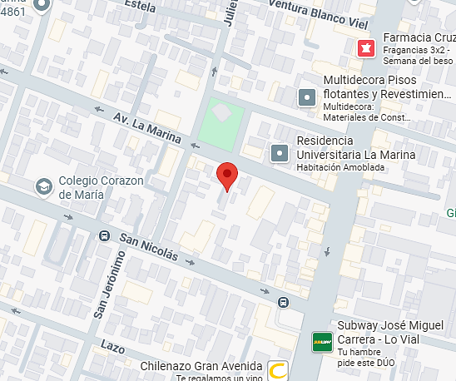
Fotos de la Propiedad

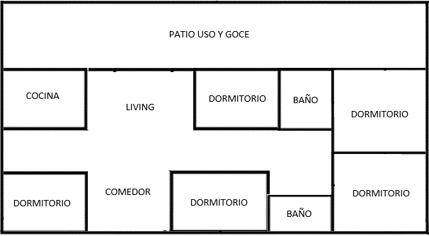

 |  | Ubicación |  |  |  |  |  |  |  |  |  |  |  |  |  |  |  |  |  |  |  |  |  |  |  |  |  |  |  |  |  |  |  |  |  | Planificación
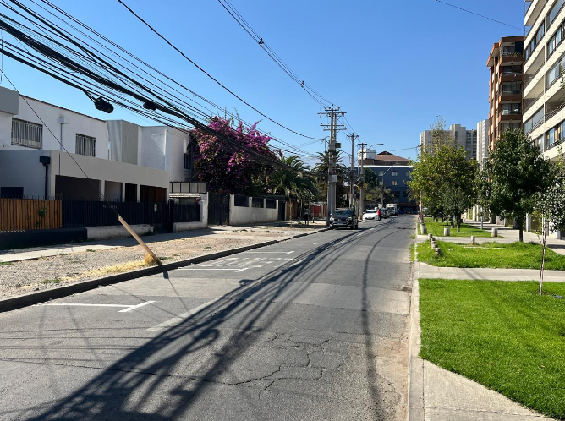

 |  | Fachada |  |  |  |  |  |  |  |  |  |  |  |  |  |  |  |  |  |  |  |  |  |  |  |  |  |  |  |  |  |  |  |  |  | Sector
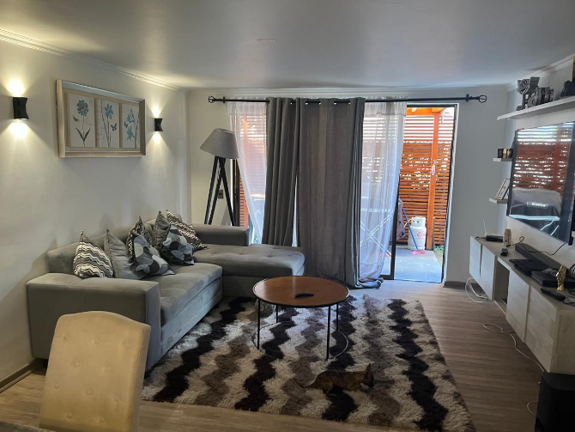
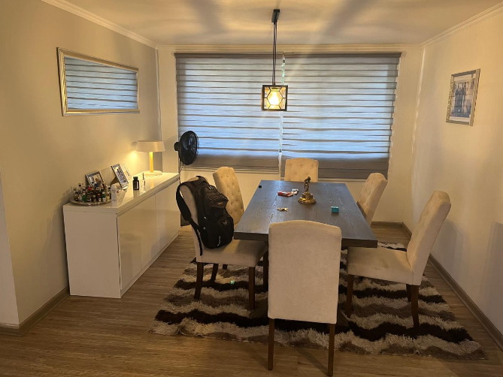

 |  | Living |  |  |  |  |  |  |  |  |  |  |  |  |  |  |  |  |  |  |  |  |  |  |  |  |  |  |  |  |  |  |  |  |  | Comedor
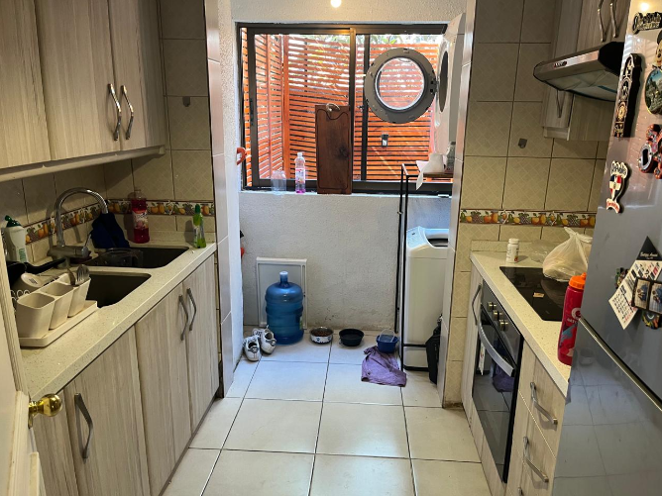
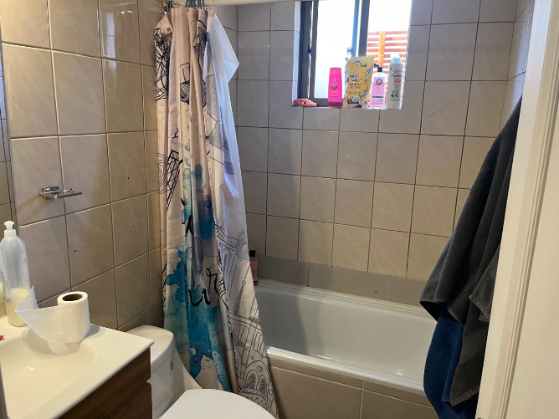

 |  | Cocina |  |  |  |  |  |  |  |  |  |  |  |  |  |  |  |  |  |  |  |  |  |  |  |  |  |  |  |  |  |  |  |  |  | Baño
 |  |  |  |  |  |  |  |  |  |  |  |  |  |  |  |  |  |  |  |  |  |  |  |  |  |  |  |  |  |  |  |  |  |  |  |  |  |  |  |  |  |  |  |  |  |  |  |  |  |  |  |  |  |  |  |  |  |  |  |  |  |  |  |  | Hoja N°5
 |  | Nombre Cliente |  |  |  |  |  |  |  | ALEJANDRO AVILA DURAN |  |  |  |  |  |  |  |  |  |  |  |  |  |  |  |  |  |  |  |  |  |  |  |  |  |  | Dirección |  |  |  |  |  |  |  |  | LA MARINA Nº 1176, Departamento: Nº 102, Edificio GUILLERMO II
 |  | RUT |  |  |  |  |  |  |  | 16.723.833-5 |  |  |  |  |  |  |  |  |  |  |  |  |  |  |  |  |  |  |  |  |  |  |  |  |  |  | Nº Interno |  |  |  |  |  |  |  |  | METLIFE -6280

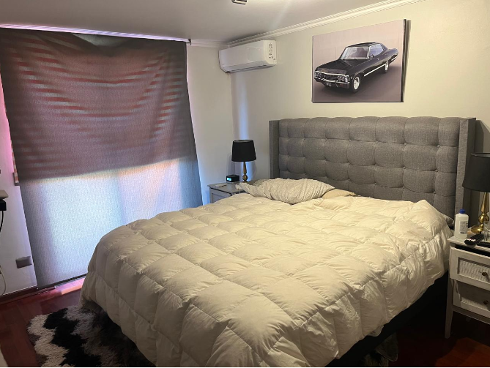
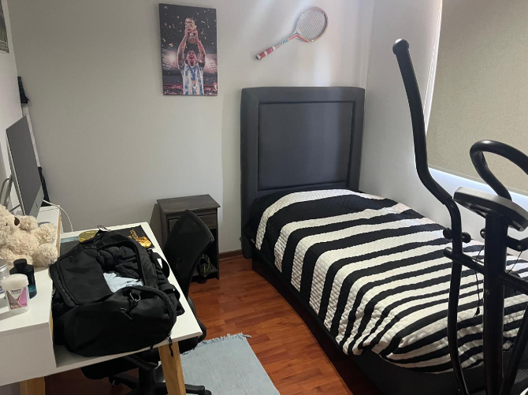
Fotos de la Propiedad

 |  | Dormitorio |  |  |  |  |  |  |  |  |  |  |  |  |  |  |  |  |  |  |  |  |  |  |  |  |  |  |  |  |  |  |  |  |  | Dormitorio
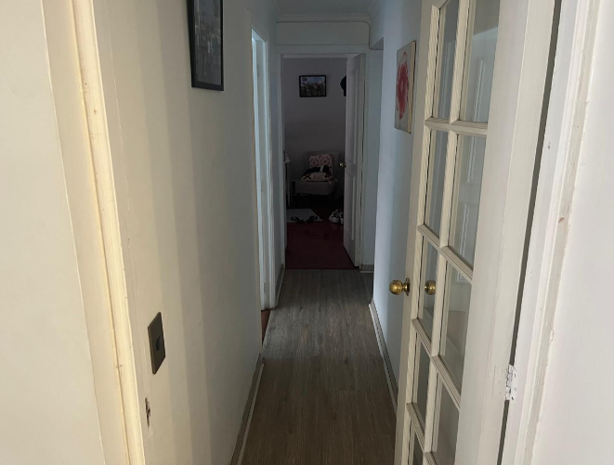
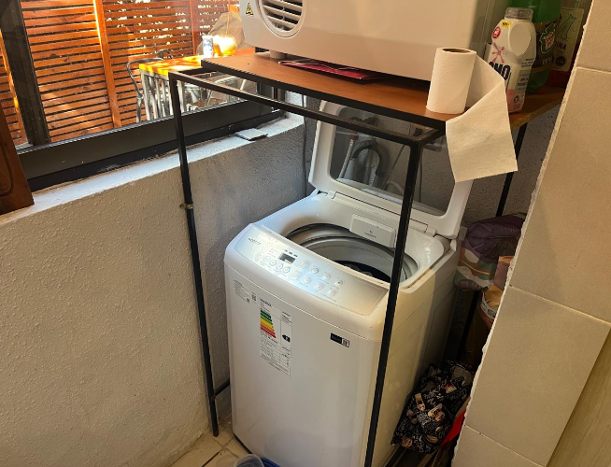

 |  | Pasillo |  |  |  |  |  |  |  |  |  |  |  |  |  |  |  |  |  |  |  |  |  |  |  |  |  |  |  |  |  |  |  |  |  | Logia
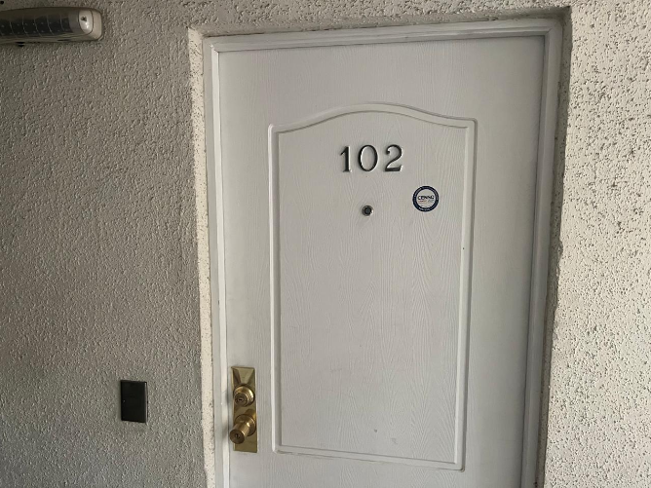
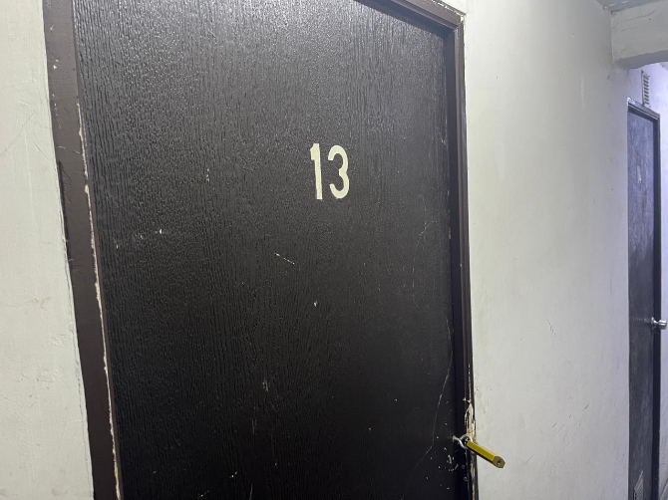

 |  | Puerta acceso departamento |  |  |  |  |  |  |  |  |  |  |  |  |  |  |  |  |  |  |  |  |  |  |  |  |  |  |  |  |  |  |  |  |  | Bodega

 |  | 0 |  |  |  |  |  |  |  |  |  |  |  |  |  |  |  |  |  |  |  |  |  |  |  |  |  |  |  |  |  |  |  |  |  | 0
 |  |  |  |  |  |  |  |  |  |  |  |  |  |  |  |  |  |  |  |  |  |  |  |  |  |  |  |  |  |  |  |  |  |  |  |  |  |  |  |  |  |  |  |  |  |  |  |  |  |  |  |  |  |  |  |  |  |  |  |  |  |  |  |  | Hoja N°6
 |  | Nombre Cliente |  |  |  |  |  |  |  | ALEJANDRO AVILA DURAN |  |  |  |  |  |  |  |  |  |  |  |  |  |  |  |  |  |  |  |  |  |  |  |  |  |  | Dirección |  |  |  |  |  |  |  |  | LA MARINA Nº 1176, Departamento: Nº 102, Edificio GUILLERMO II
 |  | RUT |  |  |  |  |  |  |  | 16.723.833-5 |  |  |  |  |  |  |  |  |  |  |  |  |  |  |  |  |  |  |  |  |  |  |  |  |  |  | Nº Interno |  |  |  |  |  |  |  |  | METLIFE -6280

Anexo N° 1: Comentarios |  | ANEXO N°1

PLANO - CUADRO DE SUPERFICIES
 |  | 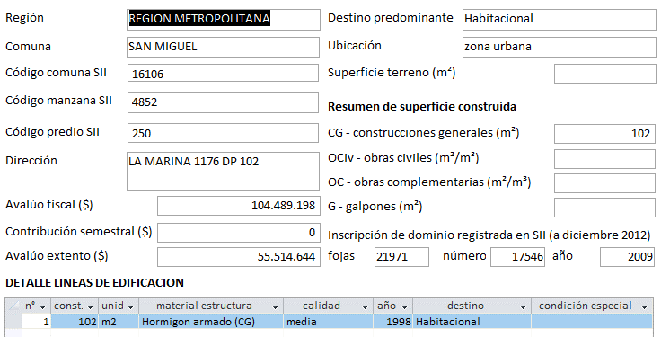 0

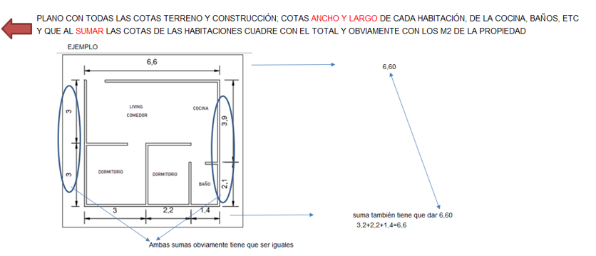

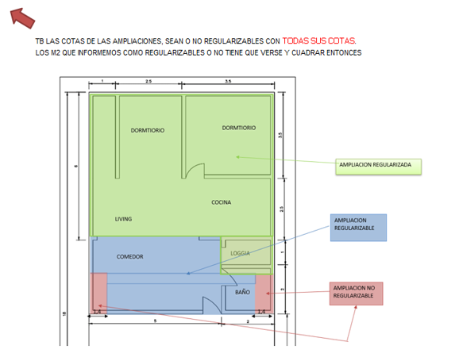

INFORMACION DE SII

 |  |  |  |  |  |  |  |  |  |  |  |  |  |  |  |  |  |  |  |  |  |  |  |  |  |  |  |  |  |  |  |  |  |  |  |  |  |  |  |  |  |  |  |  |  |  |  |  |  |  |  |  |  |  |  |  |  |  |  |  |  |  |  |  | Hoja N°7
 |  | Nombre Cliente |  |  |  |  |  |  |  | ALEJANDRO AVILA DURAN |  |  |  |  |  |  |  |  |  |  |  |  |  |  |  |  |  |  |  |  |  |  |  |  |  |  | Dirección |  |  |  |  |  |  |  |  | LA MARINA Nº 1176, Departamento: Nº 102, Edificio GUILLERMO II
 |  | RUT |  |  |  |  |  |  |  | 16.723.833-5 |  |  |  |  |  |  |  |  |  |  |  |  |  |  |  |  |  |  |  |  |  |  |  |  |  |  | Nº Interno |  |  |  |  |  |  |  |  | METLIFE -6280

Anexo N° 2: Comentarios |  | ANEXO N°2

RECEPCION FINAL
ROL - AVALUO
 |  | 0

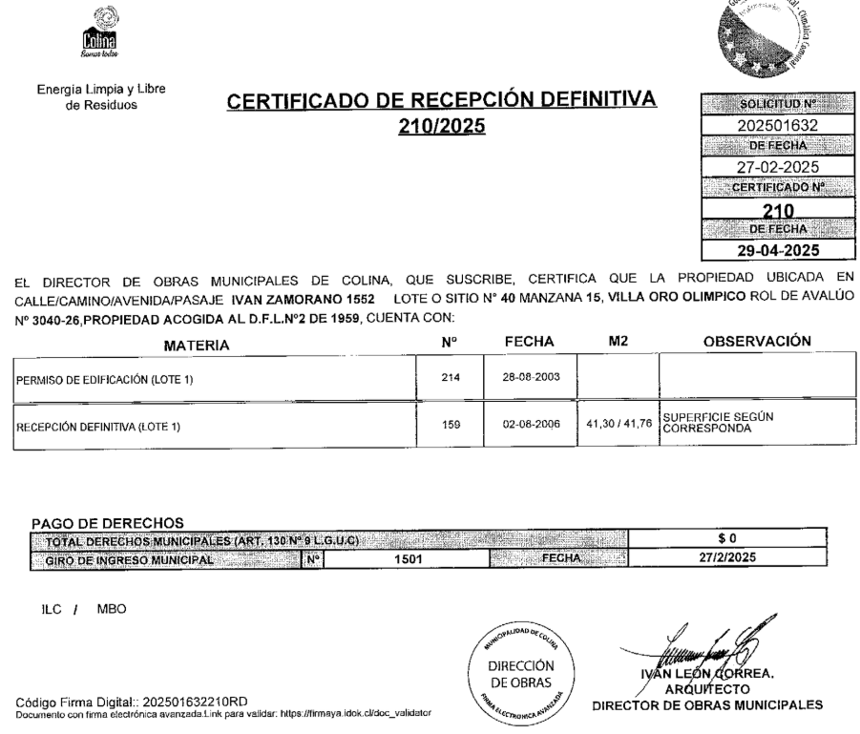

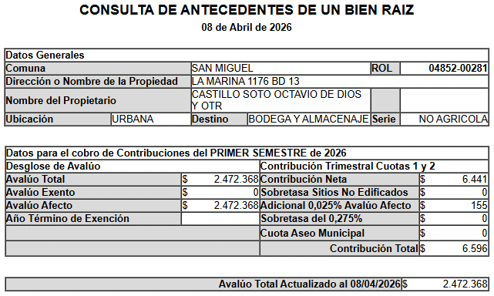

CERTIFICADO TESORERIA DE CONTRIBUCIONES
SELLO SEC

Referencias
 |  |  |  |  |  | Referencias
Cliente: |  |  | ALEJANDRO AVILA DURAN |  |  |  |  |  |  | Rut: | 16.723.833-5 |  |  |  | EN CASAS O DEPARTAMENTOS USADOS SIEMPRE
Dirección: |  |  | LA MARINA Nº 1176 |  |  |  |  | Depto. | Nº 102 |  | GUILLERMO II |  |  |  | BUSCAR PRIMERO ALGUNA REFERENCIA DEL MISMO
Comuna: |  |  | San Miguel |  |  | Región: | Metropolitana de Santiago |  |  |  |  |  |  |  | EDIFICIO O CONJUNTO O LO MAS A LA PROPIEDAD
 | MAPA GOOGLE
CBR
Propiedad

Propiedad
CBR

1
2
3

 |  | Fachada |  |  |  |  |  |  |  | Fachada |  |  |  | Fachada

FOTOS DE PREFERENCIA FACHADA

 |  |  |  | Referencia | 1 |  |  |  |  |  |  | Referencia | 2 |  |  | Referencia | 3

 |  |  |  | Tipo: | Ofert. |  |  |  |  |  |  | Tipo: | Ofert. |  |  | Tipo: | Ofert.
 |  |  |  | Dirección: | Av. La Marina 1176, San Miguel |  |  |  |  |  |  | Dirección: | Avenida La Marina, San Miguel |  |  | Dirección: | Avenida La Marina / Monja Alferesz, San Miguel
 |  |  |  | Valor UF: | 4590 |  |  |  |  |  |  | Valor UF: | 4648 |  |  | Valor UF: | 4850
 |  |  |  | Año: | 1998 |  |  |  |  |  |  | Año: | 2004 |  |  | Año: | 2009
 |  |  |  | Sup const: | 95.00 m² |  |  |  |  |  |  | Sup const: | 92.00 m² |  |  | Sup const: | 92.00 m²
 |  |  |  | Terreno: | 0.00 m² |  |  |  |  |  |  | Terreno: | 0.00 m² |  |  | Terreno: | 0.00 m²
 |  |  |  | Telefono: | 936531334 |  |  |  |  |  |  | Telefono: | 935329053 |  |  | Telefono: | 929786318

Anexo
 |  | Anexo Hoja Comentarios |  |  |  |  |  | INSERTAR
Cliente: | ALEJANDRO AVILA DURAN |  |  |  |  | Rut: | 16.723.833-5 | Plantas
Dirección: | LA MARINA Nº 1176 |  |  | Depto. | Nº 102 |  | GUILLERMO II | Cuadros de Superficie (metros cuadrados de la propiedad, el terreno, terraza,etc)
Comuna: | San Miguel | Región: | Metropolitana de Santiago

PLANO - CUADRO DE SUPERFICIES
 |  |  |  |  |  |  |  |  | Adjuntar los
 |  |  |  |  |  |  |  |  | cuadros con
 |  |  |  |  |  |  |  |  | margen negro
 |  |  |  |  |  |  |  |  | y alineados
 |  |  |  |  |  |  |  |  | y ordenados

INFORMACION DE SII

Anexo (2)
 |  | Anexo Rol de Avalúo S.I.I. |  |  |  |  |  |  | INSERTAR
Cliente: | ALEJANDRO AVILA DURAN |  |  |  |  |  | Rut: | 16.723.833-5 | Certificado de avaluo (Roles) | Certificado de no expropiacion
Dirección: | LA MARINA Nº 1176 |  |  |  | Depto. | Nº 102 |  | GUILLERMO II | Permiso de edificacion
Comuna: | San Miguel |  | Región: | Metropolitana de Santiago |  |  |  |  | Recepcion final
 |  |  |  |  |  |  |  |  | Sello Sec si es edificio
RECEPCION FINAL
ROL - AVALUO
 |  |  |  |  |  |  |  |  |  |  | Adjuntar los
 |  |  |  |  |  |  |  |  |  |  | certificados con
 |  |  |  |  |  |  |  |  |  |  | margen negro
 |  |  |  |  |  |  |  |  |  |  | y alineados
 |  |  |  |  |  |  |  |  |  |  | y ordenados

SELLO SEC
 |  |  |  |  |  |  |  |  |  |  | Adjuntar los
 |  |  |  |  |  |  |  |  |  |  | certificados de
 |  |  |  |  |  |  |  |  |  |  | permiso y
 |  |  |  |  |  |  |  |  |  |  | recepcion y se | EJEMPLO
 |  |  |  |  |  |  |  |  |  |  | tiene que ver los
 |  |  |  |  |  |  |  |  |  |  | TIMBRES Y FIRMAS

 |  |  |  |  |  |  |  |  |  |  | SI ES CASA NO TIENE
 |  |  |  |  |  |  |  |  |  |  | SELLO SEC, SUPRIMIR
 |  |  |  |  |  |  |  |  |  |  | EL CUADRO

CERTIFICADO TESORERIA DE CONTRIBUCIONES

VISADOR
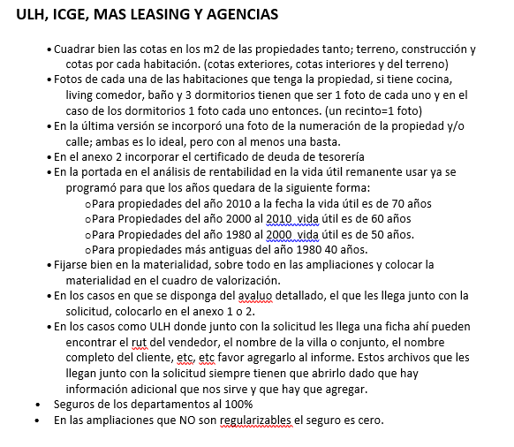
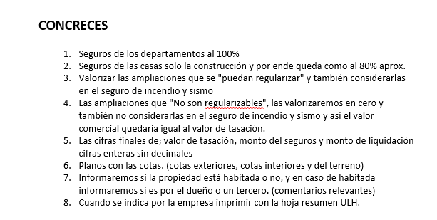
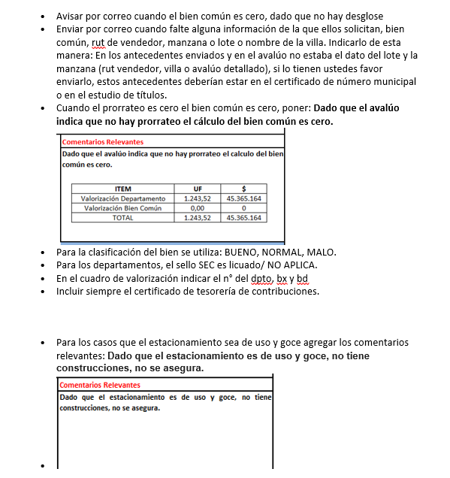
LINK PAGINA WEB DEL CUADRO DE OFERTAS (AL PRESIONAR VA DIRECTO A LA PAGINA DE LA PROPIEDAD)

Ref1
Ref2
Ref3
Ref4
Ref5

LINK PAGINA WEB ARRIENDOS DE PROPIEDADES DE SIMILARES CARACTERISTICAS (AL PRESIONAR VA DIRECTO A LA PAGINA DE LA PROPIEDAD)

Ref1 Arr.
Ref2 Arr.
Ref3 Arr.
Ref4 Arr.
Ref5 Arr.

 | S/Reg, No Regularizable | SECURITY

 |  | 1.- En el cuadro de valorización incluir el N° del dpto, del estacionamiento y la bodega
 |  | 2.- Incuir siempre en anexos el certificado de deuda de la tesoreria

 |  | M&V y Chilevivienda

 |  | 1.- Las fotos de las 3 referencias siempre tienen que ser de la fachada de la propiedad.

Tapa
INFORME DE TASACION



ANTECEDENTES

 | Numero Solicitud: | METLIFE -6280
 | Institución: | MetLife
 | Nombre Cliente: | ALEJANDRO AVILA DURAN
 | Rut: | 16.723.833-5
 | Dirección Propiedad: | LA MARINA Nº 1176, Departamento: Nº 102, Edificio GUILLERMO II

 | Comuna: | San Miguel
 | Región : | Metropolitana de Santiago

www.valueproperty.cl |  | Dirección: Santa Magdalena 75 Of 310, Providencia - Santiago

Mail: info@valueproperty.cl |  | Fono: 22 500 0366

Tasador
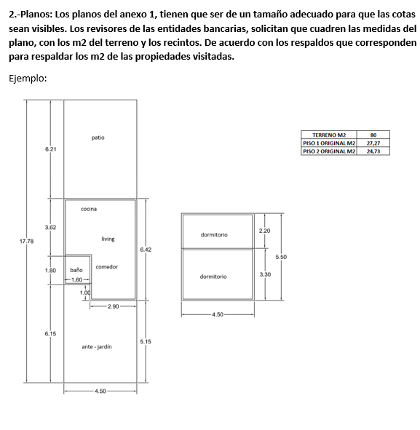

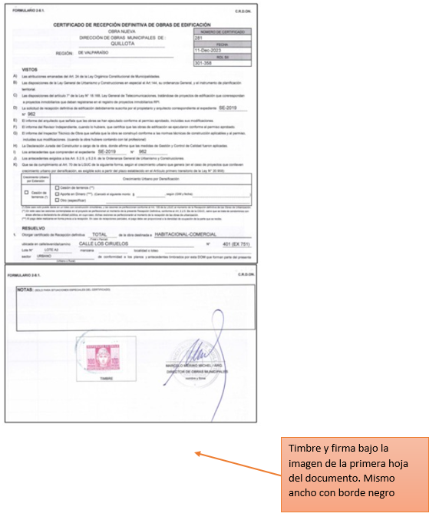

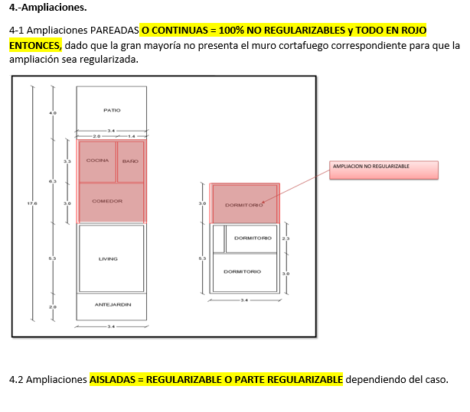

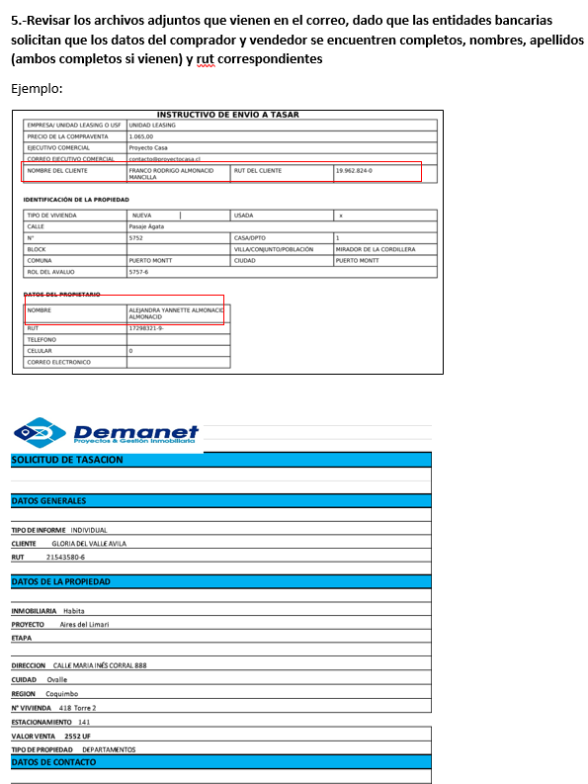
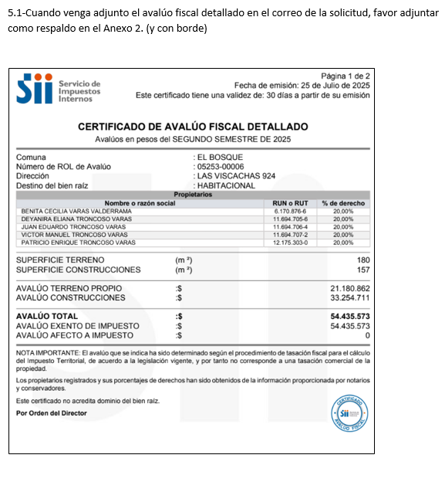
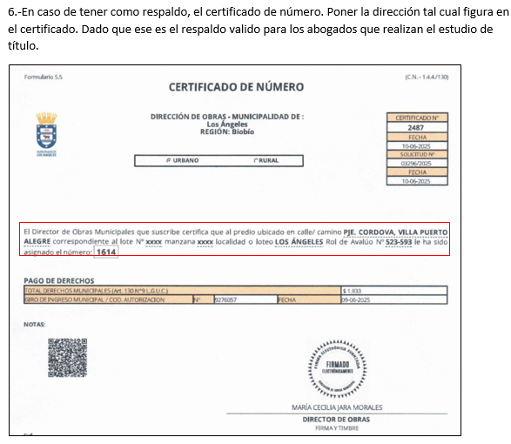

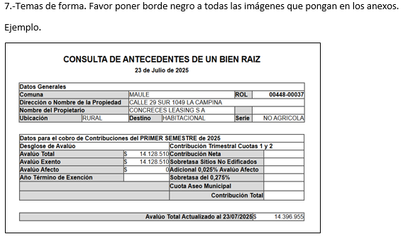
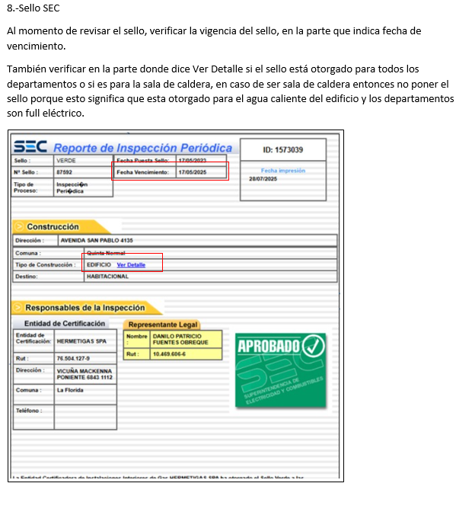

Bien Común
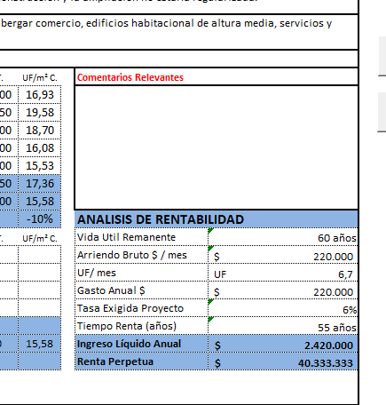
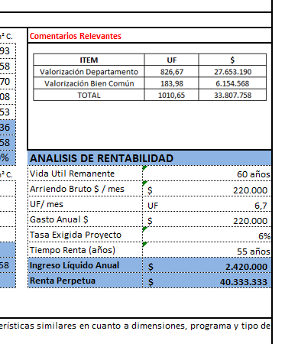
METODOLOGIA La valorización es solo para los departamentos en leasing

1.- ULH enviará el avaluo detallado e indicará |  |  |  | Comentario adicional cuando no haya valorización de bien común

2. Calculo, ingreso de información del avaluo detallado, SOLO EN LOS CAMPO EN AMARILLO |  |  |  | Dado que el avaluó indica que no hay prorrateo, el cálculo del bien común es cero.
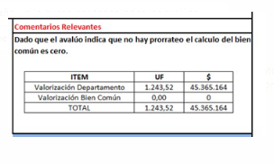

AVALUO FISCAL DETALLADO | MONTO $ | %
AVALUO CONSTRUCCIONES |  | #DIV/0!
AVALUO PRORATEO BIEN COMUN |  | #DIV/0!
AVALUO TOTAL | $- | 100%

3. Calculo, ingreso de información de la Tasación, SOLO EN LOS CAMPO EN AMARILLO y check cero

 |  |  | Check tiene que ser cero
Valor UF (la misma de la tasacion) | 39,841.72 |  | 0
Valor Tasación UF | 3,323.20 |  | #DIV/0!
Valor $ Tasación | 132,402,003.90 |  | #DIV/0!

4. Colocar cuadro en comentarios relevantes DIRECTAMENTE EN LA HOJA DE IMPRESIÓN

ITEM | UF | $
Valorización Departamento | #DIV/0! | #DIV/0!
Valorización Bien Común | #DIV/0! | #DIV/0!
TOTAL | #DIV/0! | #DIV/0!

Logos Instituciones




